Sửa-Điện-Điện tử Basic
Số câu | Câu hỏi | Đáp án lựa chọn |  |  |  | Đáp Án (A/B/C/D) | Người Soạn | Ghi chú
 |  | A | B | C | D
1 | Vật có độ dẫn điện ở mức trung gian so với vật dẫn điện và vật cách điện là loại nào sau đây? | Conductor | Non-Conductor | Semi-Conductor | Non, Semi-Conductor | C | Tran Van Dai
2 | Thứ tự đúng của các lớp Electron là? | Lớp K→lớp M→lớp N→lớp L | Lớp K→lớp N→lớp L→lớp M | Lớp K→lớp L→lớp M→lớp N | Lớp L→lớp K→lớp M→lớp N | C | Tran Van Dai
C
A
B
Nhìn vào hình vẽ. Vậy A là hiện tượng gì?
3 | 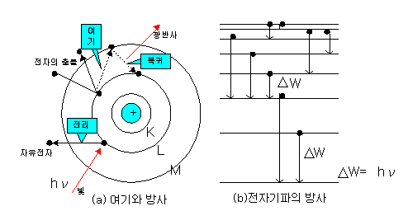 | Kích thích(excitation) | I-ôn hóa(ionization)(Điện ly) | Phóng xung điện | Lượng tử ánh sáng(Proton) | C | Tran Van Dai
Nhìn vào hình vẽ. Vậy A là gì?
A
4 | 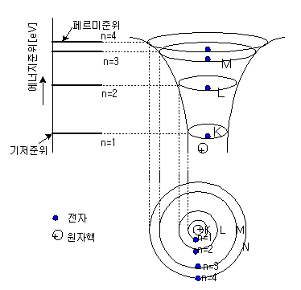 | Mức Fermi(Fermi level) | Mức cơ bản(Mức nền) | Mức thoát ra = 0 | Hạt nhân nguyên tử | B | Tran Van Dai
5 | Giải thích nào đúng về cách điện? | Là đường bị cắt, là đoạn dây hay dây điện không cho dòng điện chạy qua | Là việc đưa một chất vào giữa chất dẫn điện làm cho dòng điện hay nhiệt không thể chạy qua. | Là sự tiếp xúc của hai điểm trên mạch điện tử có điện trở bằng hoặc sấp sỉ bằng 0 | Là sự nối đất, thường được sử dụng khi nói đến tình trạng dòng điện bị dò rỉ | B | Tran Van Dai
6 | Dòng điện cung cấp năng lượng không đổi chiều và độ lớn theo thời gian là loại nào sau đây? | 220V AC | Dòng điện 1 chiều | Dòng điện xoay chiều | 110V AC | B | Tran Van Dai
7 | Dùng cho điện áp thấp dưới 400 [V] dùng điện trở bao nhiêu Ω? | Trên 50 [Ω] | Dưới 10 [Ω] | Dưới 100 [Ω] | Dưới 20 [Ω] | C | Tran Van Dai
8 | Bắt đầu từ việc co cơ, không thể tự thoát ra khỏi nguồn điện. Giá trị hiệu dụng của dòng điện là bao nhiêu? | 30~50mA | 50~100mA | 5~30mA | Quá 100mA | C | Tran Van Dai
9 | Giá trị trung bình (average value) có giá trị như thế nào? | 0.637 x VP_P | 0.637 x VP | 0.707 x VP | 0.707 x VP_P | B | Tran Van Dai
10 | Giá trị hiệu dụng (effective value) có giá trị như thế nào? | 0.638 x VP_P | 0.637 x VP | 0.707 x VP | 0.708 x VP_P | C | Tran Van Dai
11 | Loại nào sau đây không phải là vật liệu dẫn điện? | Sắt | Muối | Axit | Ê-bo-nít | D | Tran Van Dai
12 | Đâu là cấu tạo của hạt nhân nguyên tử? | Hạt điện tích dương + hạt trung tính | Hạt điện tích dương + hạt electron | hạt electron + hạt trung tính | Hạt điện tích dương + hạt electron + hạt trung tính | A | Tran Van Dai
13 | Số hiệu nguyên tử Na (Natri) là 11, Lớp ngoài cùng là lớp nào? | M | N | L | K | A | Tran Van Dai
C
A
B
B là hiện tượng gì?
14 |  | Excitation | Ionization | Phóng xung điện | Proton | A | Tran Van Dai
15 | Độ cao thấp của dòng điện được gọi là gì? | Điện thế(electric potential) | Hiệu điện thế(potential difference) | Điện áp(electric voltage) | Lực điện động | A | Tran Van Dai
16 | Hiện tượng mất đi 1 phần pha của dòng điện xoay chiều là loại nào sau đây? | Nhiễu sét | Nhiễu do biến đổi điện áp | Nhiễu tĩnh điện | Nhiễu chuyển mạch(switching noise) | B | Tran Van Dai
< Rung, nhiễu điểm tiếp điểm>
Hình dưới đây là hiện tượng gì?
17 | 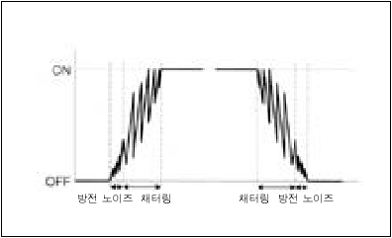 | Nhiễu sét | Nhiễu do biến đổi điện áp | Nhiễu tĩnh điện | Nhiễu chuyển mạch | D | Tran Van Dai
18 | Hiện tượng cách điện không hết khiến một phần dòng điện chạy ra ngoài và chạy vào vật dẫn xung quanh. Là hiện tượng gì? | Rò điện | Đoạn dây | Chập dây | Tiếp địa | A | Tran Van Dai
19 | Cầu giao chống rò điện là loại nào sau đây? | MELB | MCCB | ELB | ELCC | C | Tran Van Dai
20 | Loại nào sau đây là thiết bị ngắt quá tải? | ELB | ELCC | MELB | MCCB | D | Tran Van Dai
21 | Quấn dây điện vào thước kẹp và nó có chức năng như một loại máy biến áp. Dòng điện chạy qua vào trong lõi ấy thì nó biến thành cuộn cảm thứ nhất và cuộn cảm thứ 2, biểu thị lên màn hình theo tỷ lệ đó. Là loại đồng hồ nào? | Mega Tester | Thước kẹp mét | DVM (Digital Volts Meter) | Thước đo mét | B | Tran Van Dai
22 | Average Voltage Là giá trị trung bình của giá trị hiệu dụng trong một chu kỳ, có ký hiệu là? | VAVE | VAV | VAVT | VRMS | A | Tran Van Dai
CH1 1.00V
M 500μs
Độ lớn : điện áp[v]
Độ lớn 1 ô
Chiều dài 1 ô
Time : giây[s]
Nhìn vào hình vẽ. Hãy tính giá trị hiệu dụng là bao nhiêu?
23 |  | 0.707[V] | 2.12[V] | 0.637v | 1.19[V] | B | Tran Van Dai
CH1 1.00V
M 500μs
Độ lớn : điện áp[v]
Độ lớn 1 ô
Chiều dài 1 ô
Time : giây[s]
Nhìn vào hình vẽ. Hãy tính giá trị trung bình là bao nhiêu?
24 |  | 0.707[V] | 2.12[V] | 0.637[V] | 1.19[V] | D | Tran Van Dai
CH1 1.00V
M 500μs
Độ lớn: điện áp[v]
Độ lớn 1 ô
Chiều dài 1 ô
Time : giây[s]
Nhìn vào hình vẽ . Hãy tính chu kỳ là bao nhiêu?
25 |  | 500μs | 2000μs | 20ms | 500ms | B | Tran Van Dai
CH1 1.00V
M 500μs
Độ lớn : điện áp[v]
Độ lớn 1 ô
Chiều dài 1 ô
Time : giây[s]
Nhìn vào hình vẽ. Hãy tính giá trị Vp_p là bao nhiêu?
26 |  | 3V | 60V | 6V | 9V | C | Tran Van Dai
27 | Mối liên quan giữa khối lượng của hạt điện tích dương và Electron? | Gấp khoảng 1840 lần hạt electron. | Gấp khoảng 1248 lần hạt electron. | Gấp khoảng 1428 lần hạt electron. | Gấp khoảng 1842 lần hạt electron. | A | Tran Van Dai
]
[
10
60219
.
1
19
C
−
×
+
]
[
10
60219
.
1
19
C
−
×
−
28 | Lượng điện tích của hạt trung tính là bao nhiêu? | 0 [V] |  |  | 0 [C] | D | Tran Van Dai
29 | Chênh lệch điện thế được gọi là gì? | Electric potential | Potential difference | Electric voltage | Electromotive force | B | Tran Van Dai
30 | Risk Point là gì trong chú ý khi đấu nối thiết bị? | Điểm rò rỉ | Trung Điểm | Điểm an toàn | Điểm nguy hiểm | D | Tran Van Dai
31 | Giá trị đỉnh: là giá trị lớn nhất trong giá trị tức thời. Có ký hiệu là? | VM | VP_P | V | VRMS | A | Tran Van Dai
CH1 1.00V
M 500μs
Độ lớn : điện áp[v]
Độ lớn 1 ô
Chiều dài 1 ô
Time : giây[s]
Giá trị tần số là bao nhiêu?
32 |  | 500[m] | 500[Hz] | 1500[Hz] | 1500[m] | B | Tran Van Dai
CH1 1.00V
M 500μs
Độ lớn : điện áp[v]
Độ lớn 1 ô
Chiều dài 1 ô
Time : giây[s]
Bước sóng trong 1s là bao nhiêu?
33 |  | 600[m] | 3600[m] | 600[km] | 3600[km] | C | Tran Van Dai
34 | Chọn đáp án đúng nói về chức năng sau: "Chức năng vận hành trôi chảy mạch điện bằng việc giới hạn dòng điện và là một trong những linh kiện không thể thiếu của một mạch điện" | Điện trở | Tụ điện |  | Điot | A | Nguyen Duc Quyet
35 | Chọn đáp án đúng cho khái niệm sau: "cản trở dòng chảy của dòng điện và nó mang chức năng làm cho mạch điện hoạt động một cách bình thường". | Tụ điện | Điot | Điện trở | Cuộn cảm | C | Nguyen Duc Quyet
36 |  | ánh sáng | Chiều dài | độ ẩm | màu sắc | B | Nguyen Duc Quyet
37 | Chọn đáp án đúng cho ký hiệu và đơn vị của Điện Trở? | R (Ω) | R (ϕ) | F (ϕ) | F (Փ) | A | Nguyen Duc Quyet
38 | Chọn đáp án đúng cho ký hiệu và đơn vị của Tụ Điện? | D (F) | L (H) | R (F) | C (F) | D | Nguyen Duc Quyet
39 | Chọn đáp án đúng cho ký hiệu và đơn vị của Cuộn Cảm? | R (Ω) | F (Փ) | L (H) | C (F) | C | Nguyen Duc Quyet
40 | Chọn đáp án đúng cho ký hiệu trên sơ đồ mạch của Điện Trở? |  |  |  |  | C | Nguyen Duc Quyet
41 | Chọn đáp án đúng cho ký hiệu trên sơ đồ mạch của Tụ Điện? |  |  |  |  | B | Nguyen Duc Quyet
42 | Chọn đáp án đúng cho ký hiệu trên sơ đồ mạch của Cuộn Cảm? |  |  |  |  | A | Nguyen Duc Quyet
43 | Linh kiện nào có tính chất tự cảm | Tụ điện | Điot | Điện trở | Cuộn cảm | D | Nguyen Duc Quyet | 560000
44 | Chọn đáp án đúng cho điện trở có 4 vạch màu sau: Xanh lục, xanh lam, vàng, gold | 5.6 KΩ | 56 KΩ | 560 KΩ | 5.6 MΩ | C | Nguyen Duc Quyet
45 | 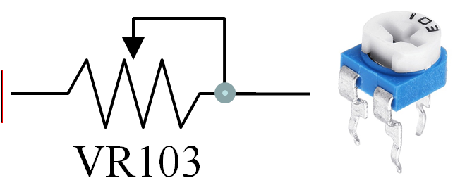 Khi thông số biến trở ghi là 103 mũi tên di chuyển của biến trở nằm ở giữa thì giá trị điện trở là bao nhiêu? | 1 KΩ | 3 KΩ | 5 KΩ | 10 KΩ | C | Nguyen Duc Quyet
46 | Đáp án nào dưới đây đúng với điện trở? | (Điện trở) = (Hằng số loại vật chất) * (chiều dài) / (diện tích tiếp xúc) | (Điện trở) = (Hằng số loại vật chất) * (diện tích tiếp xúc) / (chiều dài) | (Điện trở) = (Hằng số điện môi) * (chiều dài) / (diện tích tiếp xúc) | (Điện trở) = (Hằng số điện môi) * (diện tích tiếp xúc) / (chiều dài) | A | Nguyen Duc Quyet
47 | Tụ nào Chủ yếu được sử dụng ở dải tần số cao (tần số AM, FM)? | Tụ hóa | Tụ điện phân | Tụ Milar | Tụ gốm (tụ sứ) | D | Nguyen Duc Quyet
48 | Chọn đáp án đúng cho định luật sau: "Tại bất kỳ nút (ngã rẽ) nào trong một mạch điện, thì tổng cường độ dòng điện chạy đến nút phải bằng tổng cường độ dòng điện từ nút chạy đi" | Định luật Ohm | Định luật Kirchhoff | Định luật Lenz | Định luật Newton | B | Nguyen Duc Quyet
49 | Chọn đáp án đúng cho ký hiệu hằng số điện môi của tụ điện? | C | F | K | S | C | Nguyen Duc Quyet
50 | Chọn đáp án đúng cho ký hiệu khoảng cách giữa 2 bản điện cực của tụ điện? | C | F | K | d | D | Nguyen Duc Quyet
51 | Chọn đáp án đúng cho mạch bên dưới? | Smoothing circuit | Timer circuit | Low-pass Filter | High-pass Filter | D | Nguyen Duc Quyet
52 | Chọn đáp án đúng cho mạch bên dưới? | Smoothing circuit | Timer circuit | Low-pass Filter | High-pass Filter | C | Nguyen Duc Quyet
53 |  Chọn đáp án đúng cho mạch bên dưới? | Smoothing circuit | Timer circuit | Low-pass Filter | High-pass Filter | B | Nguyen Duc Quyet
54 | Chọn đáp án đúng cho mạch bên dưới? | Smoothing circuit | Timer circuit | Low-pass Filter | High-pass Filter | A | Nguyen Duc Quyet
55 | Chọn đáp án đúng cho việc sử dụng nguyên lý của tác động hỗ cảm? | Biến áp | Rơ le điện từ | Loa | Máy phát điện | A | Nguyen Duc Quyet
56 | Đặc tính gây cộng hưởng có ở linh kiện nào | Cuộn cảm, tụ điện | Điot, Điện trở | Điện trở, transitor | Transitor, điot | A | Nguyen Duc Quyet
57 | Để tạo ra nguồn điện một chiều bằng phẳng sau chỉnh lưu, người ta sử dụng đặc tính nào của cuộn cảm? | Đặc tính duy trì ổn định sự biến đổi của dòng điện | Đặc tính của nam châm điện | Đặc tính gây cộng hưởng | Tác động hỗ cảm | A | Nguyen Duc Quyet
58 | Chọn đáp án đúng cho khái niệm sau: "Là hiện tượng khi dòng điện của 1 cuộn cảm thay đổi thì sẽ làm phát sinh lực điện động cảm ứng ở cuộn cảm còn lại". | Tự cảm | Hỗ cảm | Cảm ứng điện từ | Đặc tính của nam châm điện | B | Nguyen Duc Quyet
59 | 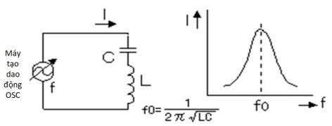 f0 trong mạch bên dưới được gọi là gì? | Tần số âm thanh | Tần số thấp | Tần số cao | Tần số cộng hưởng | D | Nguyen Duc Quyet
60 | Theo sơ đồ bên dưới và các thông số sau Vin =24V, R1=100Ω, R2=100Ω thì điện áp V1 là bao nhiêu? | 6V | 12V | 18V | 24V | B | Nguyen Duc Quyet
61 | 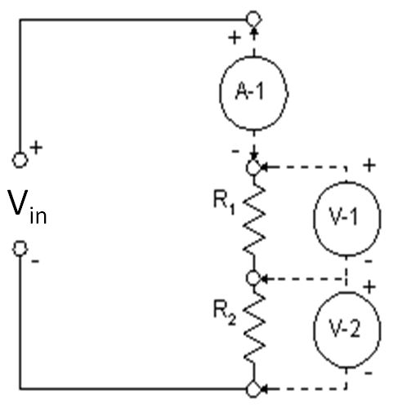 Theo sơ đồ bên dưới và các thông số sau Vin =24V, R1=200Ω, R2=100Ω thì điện áp V1 là bao nhiêu? | 16V | 18V | 20V | 24V | A | Nguyen Duc Quyet
62 | Theo sơ đồ bên dưới và các thông số sau Vin =24V, R1=300Ω, R2=100Ω thì điện áp V1 là bao nhiêu? | 6V | 12V | 18V | 24V | C | Nguyen Duc Quyet
63 | 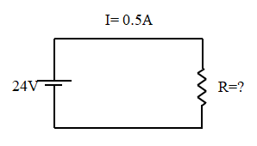 Theo sơ đồ bên dưới và các thông số sau Vin =24V, I=0.5A thì điện trở R là bao nhiêu Ohm? | 12Ω | 48Ω | 0.48KΩ | 0.12KΩ | B | Nguyen Duc Quyet
64 | 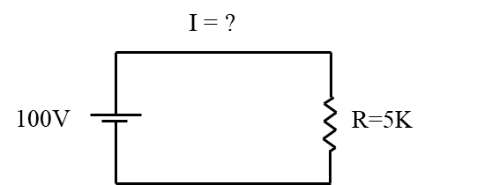 Theo sơ đồ bên dưới và các thông số sau Vin =100V, R=5kΩ thì dòng điện chạy qua là bao nhiêu A? | 0.02mA | 0.2mA | 2mA | 20mA | D | Nguyen Duc Quyet
65 | Giải mã giá trị điện trở chíp dưới đây với thông thông số trên lưng là 1005 | 1005 Ω | 100 KΩ | 10 MΩ | 100 MΩ | C | Nguyen Duc Quyet
66 | Giải mã giá trị điện trở chíp dưới đây với thông thông số trên lưng là 1003 | 1003 Ω | 100 KΩ | 10 MΩ | 100 MΩ | B | Nguyen Duc Quyet
67 | 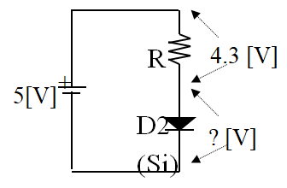 Trong hình, điện áp đặt vào 2 đầu của Diode là bao nhiêu ? | 0.2 (V) | 0.5 (V) | 0.7 (V) | -0.7 (V) | C | Nguyen Duc Tien
68 | Đâu không là đặc tính của SSR ? | Ít ồn | Chức năng thông thường | Không tiếng | Độ tin cậy cao | B | Nguyen Duc Tien
69 | Đâu là kí hiệu của "Light-Emitting Diode"? |  |  |  |  | A | Nguyen Duc Tien
70 | Trrong những đặc tính sau,đâu không là đặc tính của Photo Coupler? | Là loại hạng nhẹ và nhỏ nên có thể tăng mật độ đóng gói. | Sử dụng ánh sáng để truyền tín hiệu nên không tiếng ồn | Giao diện với các phần tử logic dễ và tốc độ phản hồi nhanh | Cấu tạo đơn giản nên có thể làm nhỏ đi | D | Nguyen Duc Tien
71 | Đặc điểm của cặp nhiệt điện là gì? | Hệ số nhiệt độ điện trở về nhiệt độ lớn nên việc đo nhiệt độ nhỏ và chính xác tốt. | Độ bền cơ khí cao ngay cả ở nhiệt độ cao, tính chống rỉ mạnh và độ an toàn cao | Không bị ảnh hưởng bởi áp lực, chính bản thân nó và Factor khác. | Có tính vượt trội về việc sản xuất đại trà, có thể cung cấp với số lượng lớn với giá thành ổn định | B | Nguyen Duc Tien
72 | Đâu không là ưu điểm của cảm biến quang loại "phản chiếu hồi quy"? | Mạnh đối với những biến động trước sau của vật thể | Dễ điều chỉnh trục quang | Có thể phân tích mà không liên quan đến hình dạng, màu sắc và chất liệu của vật thể (vật không trong suốt) | Có thể phân tích cả vật thể có mặt kính | A | Nguyen Duc Tien
73 | Nhược điểm của cảm biến quang "loại trong suốt" trong các đáp án sau? | Khoảng cách phân tích ngắn | Có thể phát sinh hiện tượng khoảng cách phân tích ngắn đi, có thể không phân tích được, phân tích không ổn định, độ chính xác giảm… theo hình dạng, màu sắc, trạng thái bề mặt và chất liệu của vật | Cần điều chỉnh trục quang | Có trường hợp phân tích cả những vật thể xung quanh và vật thể bối cảnh | C | Nguyen Duc Tien
74 | 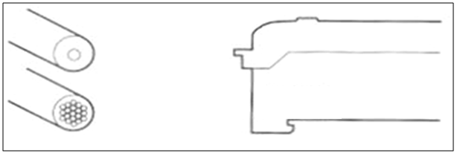 Khi nối fiber unit trục đồng loại phản chiếu lên amplifier như nào cho đúng cách? | Nối fiber lõi đơn lên phần phát quang | Nối fiber lỗi kép lên phần phát quang | Nối fiber lõi đơn lên phần phát quang | Nối ngẫu nhiên 2 lõi | A | Nguyen Duc Tien
75 | Kí hiệu của Transistor PNP? | 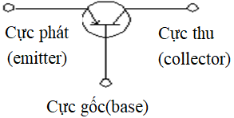 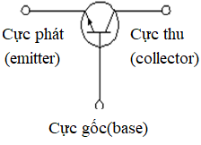 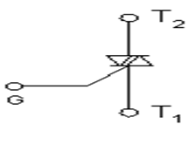 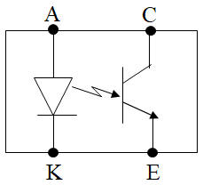 |  |  |  | D | Nguyen Duc Tien
76 | Đây là đặc tính của linh kiện nào :"Giữa đầu vào và đầu ra được ngắt điện một cách hoàn toàn, do đó toàn bộ hiệu điện thế được sử dụng vào việc truyền tín hiệu giữa hai mạch khác"? | Photo Transistor | Photo Coupler | Photointerrupter | Photo Microsensor | B | Nguyen Duc Tien
77 | Loại linh kiện nào dùng để dán PCB? | Photo Microsensor | Thermistor | Photointerrupter | Photo Transistor | C | Nguyen Duc Tien
78 | Đặc điểm sau thuộc loại nào :"Nhiệt độ tăng thì giá trị điện trở tăng"? | NTC | CTR | PTC | PNP | C | Nguyen Duc Tien
79 | Đán án đúng với linh kiện sau : DSC 103 Thermistor (3Φ) ? | Công suất 1kΩ | Công suất 103kΩ | Công suất 103Ω | Công suất 10kΩ | D | Nguyen Duc Tien
80 | "Phản hồi nhanh" là đặc tính chung của? | DC two wire way, PNPTransistor,NPN Transistor | DC two wire way, PNPTransistor, Tiếp điểm relay | DC two wire way,NPNTransistor, Tiếp điểm relay | PNPTransistor,NPN Transistor, Tiếp điểm relay | A | Nguyen Duc Tien
81 |  Đây là cảm biến loại gì? | DC two wire way | Cảm biến NPN | DC four wire way | Cảm biến PNP | B | Nguyen Duc Tien
82 | "Tiết kiệm đi dây" là đặc tính của mạch đầu ra nào? | Tiếp điểm relay | NPN Transistor | Photo Transistor | DC two wire way | D | Nguyen Duc Tien
83 | Chọn đáp án đúng dưới đây về phương thức nối dây cảm biến: | Dây nâu(-), dây trắng(+), dây đen(out),dây hồng(option) | Dây nâu(+),dây xanh(-),dây trắng(out),dây hồng(option) | Dây nâu(+),dây xanh(-),dây đen(out),dây trắng(option) | Dây nâu(+),dây đen(-),dây xanh(out),dây hồng(option) | C | Nguyen Duc Tien
84 | Đây là ứng dụng của cảm biến nào? "Có loại từ tính có sử dụng nam châm, loại dao động cao tần, loại cảm biến điện dung…" | Cảm biến không tiếp xúc | Cảm biến quang | Cảm biến lưu lượng | Cảm biến áp suất | A | Nguyen Duc Tien
3
4
1
2
6
5
85 | 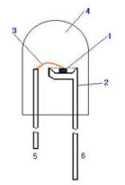 Số 3 trong hình bên là gì? | Cathode(-) | Chip | Lead frame | Gold wire | D | Nguyen Duc Tien
86 | Quang phổ của tia hồng ngoại nằm ở khoảng nào? | 2000-4000 (Å) | 7500-9000 (Å) | 6000-7000 (Å) | 4000-5000 (Å) | B | Nguyen Duc Tien
87 | Điện áp của Diode Germani(Ge)? | 0.2(V) | 0.7(V) | 6.2(V) | 9.1(V) | A | Nguyen Duc Tien
88 | 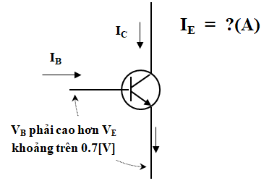 Biểu thức đúng trong dấu "?" | IE = IC ÷ IB (A) | IE = IC - IB (A) | IE = IC + IB (A) | IE = IC * IB (A) | C | Nguyen Duc Tien
89 | "silicon controlled rectifier" là loại linh liện nào sau đây? | Transistor | Triac | Thermistor | Thysistor | D | Nguyen Duc Tien
90 | 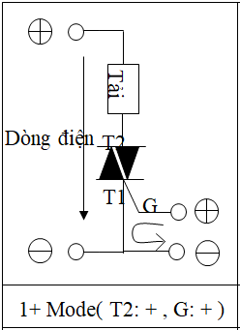 Điều nào đúng về hình bên : | Độ cảm(nhạy) trung bình | Độ cảm(nhạy) cao | Độ cảm(nhạy) nhanh | Độ cảm(nhạy) kém | B | Nguyen Duc Tien
91 | Trong các đáp án sau, đáp án nào không là ưu điểm Diode quang điện? | Biến động đầu ra theo sự thay đổi nhiệt độ xung quanh ít | Sự phân tán của đầu ra nhỏ. | Có thể hoạt động bằng dòng điện nào cũng được(1 chiều, xoay chiều) | Tính đường thẳng của ánh sáng tới và dòng điện đầu ra tốt | C | Nguyen Duc Tien
92 | Bước sóng để Photo Transistor đạt được hiệu suất cao nhất ở khoảng? | 8000(Å) | 7500(Å) | 9000(Å) | 7000(Å) | A | Nguyen Duc Tien
93 | PNPTransistor được sử dụng phổ biến ở đâu? | Mỹ | Hàn Quốc | Châu Á | Châu Âu | D | Nguyen Duc Tien
94 | GaAsP(Gallium Arsenide Phosphide) phát quang gì? | Màu hồng | Màu vàng hoặc xanh lá cây | Màu hồng hoặc màu vàng | Tia hồng ngoại | C | Nguyen Duc Tien
95 | Loại "2SCxxx" có chức năng chính là gì? | NPN chuyên cho cao tần | PNP chuyên cho cao tần | PNP chuyên cho hạ tần | NPN chuyên cho hạ tần | A | Nguyen Duc Tien
96 | Điện áp đặt vào 2 đầu của điện trở R là bao nhiêu? | 3.1 [V] | 3.9 [V] | 9.1[V] | 2.9 [V] | D | Nguyen Duc Tien
97 | Chức năng của linh kiện điện tử sau : | Chuyên dùng cho dòng điện nguồn | Chuyên dùng để biểu thị | Chuyên dùng chỉnh lưu, đóng ngắt, dò sóng | Chuyên dùng để đóng ngắt cao tần | A | Nguyen Duc Tien
98 | Đặc điểm sau "Tốc độ đóng mở cực lớn, nên được sử dụng cho đóng mở tốc độ cao hoặc máy trộn có sóng cực ngắn. Có đặc điểm là sụt áp chiều thuận thấp khoảng 0.2 V . " là của loại nào? | Diode PIN | Diode Schottky Barrier | Diode thông thường | Diode zener | B | Nguyen Duc Tien
99 | 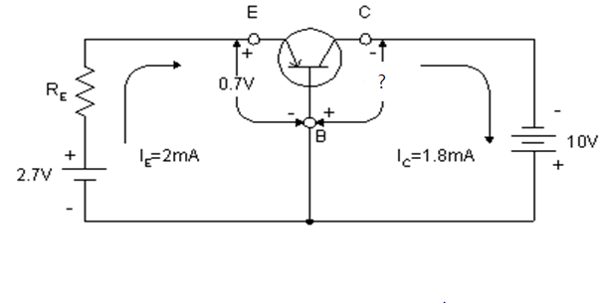 Giá trị của "?" là : | 12.7(V) | 10.7(V) | 10(V) | 7.3(V) | C | Nguyen Duc Tien
100 | Thermistor "negative temperature coefficient thermistor" có đặc điểm là? | Nhiệt độ tăng thì giá trị điện trở giảm | Nhiệt độ tăng thì giá trị điện trở tăng | Nhiệt độ tăng thì giá trị điện dung giảm | Nhiệt độ tăng thì giá trị điện dung tăng | A | Nguyen Duc Tien

Sửa-PLC Basic
Số câu | Câu hỏi | Đáp án lựa chọn |  |  |  | Đáp Án (A/B/C/D) | Người Soạn | Ghi chú
 |  | A | B | C | D
1 | Chọn đáp án sai khi nói về bộ nhớ ROM? | Có thể thay đổi nội dung Memory | Không bị mất dữ liệu ngay cả khi mất nguồn | Là bộ nhớ chuyên dùng để đọc | Là IC Memory | A | Nguyen Minh Chau
2 | Đâu không thuộc tín hiệu đầu vào PLC? | Push button switch | Limit switch | Toggle switch | Van điện | D | Nguyen Minh Chau
3 | Transfer Contact là tên dùng để chỉ tiếp điểm nào? | Tiếp điểm A | Tiếp điểm B | Tiếp điểm C | Cả A B C | C | Nguyen Minh Chau
4 | Đâu không phải nội dung của bảng điều khiển Relay? | Điều khiển bằng Hard logic | Dễ bảo dưỡng và sửa chữa | Điều khiển có tiếp xúc | Khó mở rộng system | B | Nguyen Minh Chau
5 | Đâu không phải nội dung của bảng điều khiển PLC? | Khó khăn trong việc nhỏ hóa | Hiện thực hóa điều khiển quy mô lớn , tính năng cao bằng loại nhỏ | Được điều khiển dựa vào sofrware được gọi là Program | Điều khiển không tiếp xúc | A | Nguyen Minh Chau
6 | Muốn đặt lại tính toán và reset lại những tính toán sai phát sinh của CPU, reset lại hardware thì cần làm gì ? | Stop CPU | Format CPU | Clear latch | Reset CPU | D | Nguyen Minh Chau
7 | Trường hợp nào sẽ làm đèn USER LED trên CPU nhấp nháy? | Khi clear latch | Khi phân tích lỗi bằng lệnh CHK | Khi ON F Annunciator | Khi bình thường | A | Nguyen Minh Chau
8 | File Register được lưu ở bộ nhớ nào bên trong CPU? | Program memory | ROM tiêu chuẩn | SYSTEM memory | RAM tiêu chuẩn | D | Nguyen Minh Chau
9 | Thời gian sao chép condensor khi thay thế PIN của CPU là bao lâu? | 2 phút | 3 phút | 5 phút | 10 phút | B | Nguyen Minh Chau
10 | Thời gian đảm bảo của tuổi thọ battery thẻ SRAM là bao lâu? | 6 tháng | 13 tháng | 1 năm | 10 năm | B | Nguyen Minh Chau
QX41
QY40
Slot trống
Q64AD
Q62DA
Nguồn
Cấp
CPU
11 | "Slot trống" dưới đây có I/O kết thúc là bao nhiêu ? | 2F | 30 | 3F | 40 | C | Nguyen Minh Chau
12 | Kết quả biến đổi (1001)₂ sang hệ số thập phân là bao nhiêu? | 8 | 9 | 10 | 11 | B | Nguyen Minh Chau
13 | Kết quả chuyển đổi hệ thập phân 89 sang hệ số nhị phân? | 0101 1001 | 1010 0110 | 1101 1001 | 0011 0101 | A | Nguyen Minh Chau
14 | Kết quả chuyển đổi hệ thập phân 199 sang hệ thập lục phân? | 7C | 127 | B6 | C7 | D | Nguyen Minh Chau
15 | Đâu không là tín hiệu Analog? | Sensor | Điện áp | Áp suất khí | Nhiệt độ | A | Nguyen Minh Chau
16 | Để tiếng ồn của thiết bị bên ngoài không được truyền vào bên trong CPU, cần sử dụng cái gì? | Photo Transistor | Card đặc biệt | Photo Coupler | Diot phân cực | C | Nguyen Minh Chau
17 | Đèn BOOT LED trên CPU sẽ nhấp nháy khi nào? | Khi bắt đầu vận hành BOOT | Khi “Sử dung tự động ở RIM tiêu chuẩn” đã chuyển tiếp hoàn toàn | Khi khởi động lại nguồn điện của PLC | Khi trang bị module cho base module | B | Nguyen Minh Chau
18 | 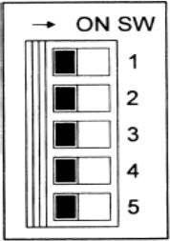 Switch nào của TIP SWITCH dùng để thiết lập connector hệ thống | SW1 | SW2 | SW3 | SW4 | A | Nguyen Minh Chau
19 | Relay đặc biệt nào sẽ chuyển trạng thái On khi phát hiện PIN của CPU sắp hết? | SM51 | SM604 | SM605 | SM501 | A | Nguyen Minh Chau
20 | Module kỹ năng đặc biệt, Module kỹ năng intelligent, Module Nhập Xuất sử dụng nguồn điện nào? | 220V | 110V | 24V | 5V | D | Nguyen Minh Chau
21 | Theo phân loại Device, Đâu là định nghĩ đúng về Device ngoài ? | Device chỉ sử dụng bên trong CPU, không thể tích hợp xuất ra bên ngoài CPU | Device sử dụng khi nhận nhập hoạc xuất ở bên ngoài CPU | Device chỉ có khả năng điều khiển On/Off và điều khiển số nhị phân, tức là xuất đơn giản bằng 0, 1 | Device có khả năng điều khiển bằng đơn vị Word, Bit | B | Le Muoi Thuong
22 | Bit Device F (Annunciatonr) có chức năng gì trong hệ thống PLC? | Dùng để viết PROGRAM phát hiện lỗi dùng để kiểm tra, phát hiện lỗi và nếu ON trong khi RUN thì sẽ được lưu trong REGISTER SD 62 đặc biệt..(A series là D9009) | Device để kiểm tra PIN dự phòng CPU | Device có chu kì ON/OFF 0.1s | Dùng để viết PROGRAM phát hiện lỗi dùng để kiểm tra, phát hiện lỗi và nếu ON trong khi RUN thì sẽ được lưu trong REGISTER SD 62 đặc biệt..(Q series là D9009) | A | Le Muoi Thuong
23 | Đâu là giải thích sai về Data Register (D)? | Data của khu vực Latch trong thiết lập Parameter sẽ được Clear khi tiến hành động tác Latch Clear trong Reset S/W. | Được cấu tạo 16Bit 1 điểm nên có thể Read/Write bằng đơn vị 16Bit | Là Memory lưu trữ Data bên ngoài PLC. | Duy trì Data chỉ định một lần trong Sequence Program cho đến khi Data khác được lưu | C | Le Muoi Thuong
24 | Đơn vị nhở nhất trong PLC là gì? | Bit | Byte | Nibble | Quarter | A | Le Muoi Thuong
25 | Kết quả được tạo ra trong quá trình Main Program hay Sub Program tính toán thì không được đưa đến đầu ra ngay mà được lưu trữ trong khu vực đầu ra? | Program tính toán | Refresh đầu vào | Refresh đầu ra | Tự kiểm tra | C | Le Muoi Thuong
26 | Đâu là Device cung Cấp DATA hoạc mệnh lệnh cho PLC từ thiết bị bên ngoài DIGITAL SWITCH, LIMIT SWITCH, SWITCH CHUYỂN ĐỔI, BUTTON ấn .v.v | X | Y | M | L | A | Le Muoi Thuong
27 | Trong thuật ngữ liên quan đến dung lượng của thiết bị bộ nhớ, 1 Quarter bằng bao nhiêu BIT?. Chọn đáp áp đúng | Quarter = 4 bit (tức 1/4byte) | Quarter = 2 bit (tức 1/4byte) | Quarter = 1 bit (tức 1/4byte) | Quarter = 8 bit (tức 1/4byte) | B | Le Muoi Thuong
?
28 | 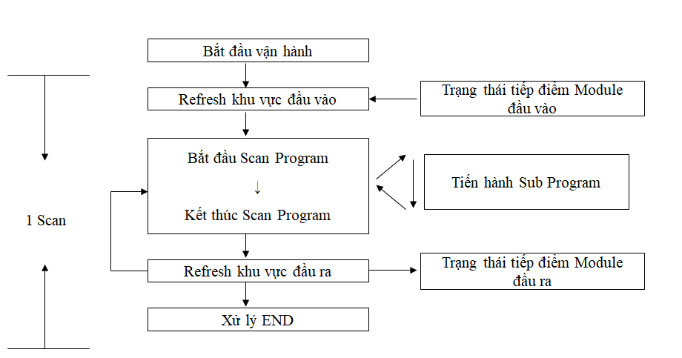 Chọn đáp án đúng? | 1 Scan | Refresh khu vực đầu vào | Xử lý END | Trạng thái tiếp điểm Module đầu ra | A | Le Muoi Thuong
29 | Chọn giải thích đúng về Device Timer? | Có khả năng hoán đổi thông tin Data giữa các Local Station, Master Station → Local Station, Local Station → Master Station trong Link Register . | Là DATA REGISTER lưu trữ kết quả tính toán của mệnh lệnh ứng dụng , mệnh lệnh cơ bản. | Là bộ đếm thời gian Timer công thức cộng, và có 3 loại là 100ms Timer,10ms Timer, và Timer hơn 100ms. | Có 2 loại là Interrupt sử dụng Interrupt Sequence Program và Counter sử dụng Sequence Program trong công thức cộng | C | Le Muoi Thuong
30 | Device có khả năng điều khiển bằng đơn vị Word, Bit? | Device ngoài | Device trong | Bit Device | Word Device | D | Le Muoi Thuong
31 | STEP Relay (S), Chọn đáp án đúng. | Là Relay bổ trợ không được duy trì tĩnh điện. | Là Relay bổ trợ được duy trì tĩnh điện. | Là RELAY bổ trợ bên trong PLC có thể xuất trực tiếp ra bên ngoài. | Trường hợp ON khi trong trạng thái điện nguồn là Off. Thì trạng thái vẫn được duy trì | A | Le Muoi Thuong
32 | LINK Relay (B) , Chon đáp án sai. | Là Relay bên trong dùng cho Data Link, không thể xuất ra bên ngoài | Phạm vi không được thiết lập bằng thông tin thiết lập thời kỳ đầu Link, sử dụng bằng Relay bên trong. | Không giới hạn về số sử dụng bên trong .Program. | Giới hạn về số sử dụng bên trong .Program. | D | Le Muoi Thuong
33 | Link Register ( W), Chọn dáp dán đúng. | Link Register là Data Register dùng cho Data Link. | Không có khả năng hoán đổi thông tin Data giữa các Local Station, Master Station → Local Station, Local Station → Master Station | Được cấu tạo 32Bit 1 điểm nên có thể Read/Write bằng đơn vị 16Bit . | Là Device bổ trợ bên trong PLC có thể xuất trực tiếp ra bên ngoài. | A | Le Muoi Thuong
34 | Sử dụng dạng số của DEVICE(X,Y,M,L,B,F,T,C,D,W,R,K,H,P).Đây là giải thích đúng về Word Device nào> | W | Z | A | R | B | Le Muoi Thuong
35 | Dđâu không phải là Word Devidce? | W | Z | B | D | C | Le Muoi Thuong
36 | Động tác như vậy được lặp lại với tốc độ cao và phương thức như vậy được gọi là “phương thức tính toán lặp lại” và thời gian để thực hiện 1 vòng được gọi là | 1 SCAN TIME | Xử lý END | Tiến hành Sub Program | phương thức tính toán lặp lại | A | Le Muoi Thuong
37 | Là Device xuất ra bên ngoài (SOLENOID, cầu giao điện tử, đèn báo, máy biểu thị DIGITAL) v.v kết quả điều khiển Program nhập. | X | Y | D | W | B | Le Muoi Thuong
38 | Đâu là Bit Device có thể duy trì tĩnh điện ? | X | Y | M | L | D | Le Muoi Thuong
39 | Thao tác nào sau đây có thể Để Clear trạng thái duy trì tĩnh điện (Lacth) của Device | Fomat PLC | ON/OFF nguồn PLC | Reset PLC | Thao tác Latch Clear | D | Le Muoi Thuong
40 | Đâu là "Refresh đầu vào"? | Khi PLC được vận hành thì các thông tin đã được nhập sẽ được nhận vào khu vực nhập của Memory thông qua Module đầu vào và thông tin này được copy lại vào khu vực đầu vào để sử dụng như Data đầu vào trong khi thực hiện tính toán. | Sử dụng thông tin của tiếp điểm đầu vào được đọc hiểu trong quá trình Refresh đầu vào như Data hoặc điều kiện để thực hiện tính toán theo Program đã nhập trước và kết quả đó sẽ được lưu tại memory đầu ra hoặc memory bên trong | Khi Main Program đang thực hiện tính toán mà điều kiện thực hiện của Sub Program được thỏa mãn thì sẽ dừng việc tính toán của Main Program và sau khi Sub Program thực hiện xong thì Main Program sẽ quay trở lại tiếp tục tính toán. | Kết quả được tạo ra trong quá trình Main Program hay Sub Program tính toán thì không được đưa đến đầu ra ngay mà được lưu trữ trong khu vực đầu vào | A | Le Muoi Thuong
?
41 | 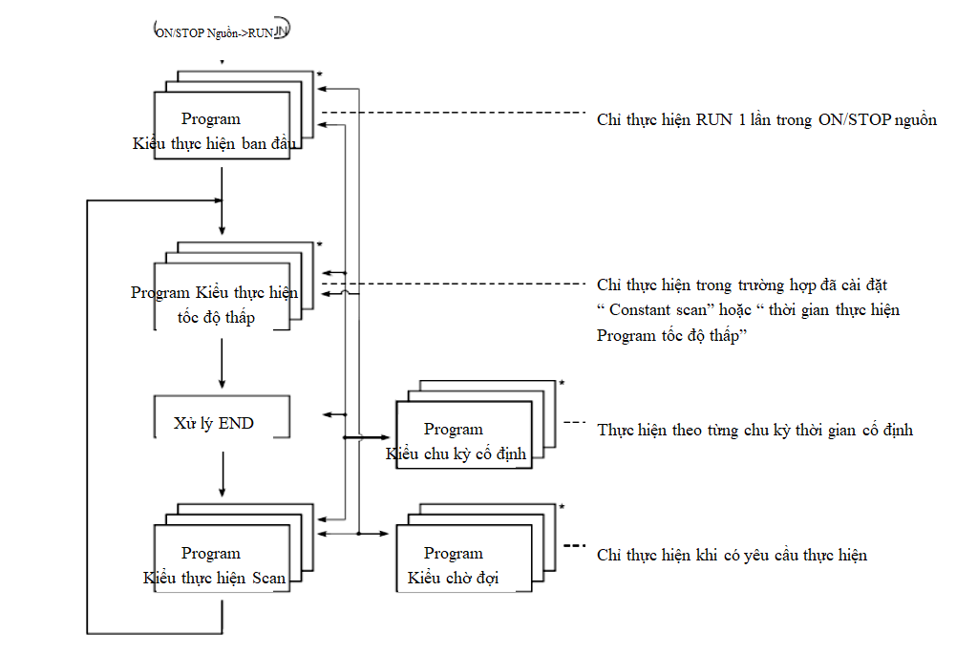 Chon đáp án đúng vào ô ? | Refresh khu vực đầu vào | Bắt đầu Scan Program | Tiến hành Sub Program | Xử lý END | D | Le Muoi Thuong
42 | Kết quả được tạo ra trong quá trình tính toán không gửi đến đầu ra ngay mà được lưu trong khu vực đầu ra.Chọn đáp án đúng? | Tự kiểm tra | Xử lý END | Refresh đầu ra | Refresh đầu vào | A | Le Muoi Thuong
43 | Giải thích nào là đúng cho Folow hoạt động của PLC? | Chỉ thực hiện RUN 1 lần trong ON/STOP nguồn | Chỉ thực hiện trong trường hợp đã cài đặt “ Constant scan” hoặc “ thời gian thực hiện Program tốc độ thấp” | Thực hiện theo từng chu kỳ thời gian cố định | Chỉ thực hiện khi có yêu cầu thực hiện | C | Le Muoi Thuong
44 | Sắp xếp nào là đúng cho các thuật ngữ liên quan đến đơn vị tính toán trong PLC | Bit -> Byte -> Quater -> Nibble -> Word | Bit -> Quater -> Byte -> Nibble -> Word | Bit -> Byte -> Nibble -> Quater -> Word | Bit -> Byte -> Quater -> Nibble -> Word | A | Le Muoi Thuong
45 | Giải thích nào là đúng cho Folow hoạt động của PLC | Chỉ thực hiện RUN 1 lần trong ON/STOP nguồn | Chỉ thực hiện trong trường hợp đã cài đặt “ Constant scan” hoặc “ thời gian thực hiện Program tốc độ thấp” | Thực hiện theo từng chu kỳ thời gian cố định | Chỉ thực hiện khi có yêu cầu thực hiện | B | Le Muoi Thuong
46 | Giải thích nào là đúng cho Folow hoạt động của PLC? | Chỉ thực hiện RUN 1 lần trong ON/STOP nguồn | Chỉ thực hiện RUN 1 lần trong ON/STOP nguồn | Thực hiện theo từng chu kỳ thời gian cố định | Chỉ thực hiện khi có yêu cầu thực hiện | A | Le Muoi Thuong
47 | Giải thích nào là đúng cho Folow hoạt động của PLC? | Chỉ thực hiện RUN 1 lần trong ON/STOP nguồn | Chỉ thực hiện RUN 1 lần trong ON/STOP nguồn | Thực hiện theo từng chu kỳ thời gian cố định | Chỉ thực hiện khi có yêu cầu thực hiện | D | Le Muoi Thuong
?
48 | Chon đáp án đúng vào ô? | Refresh khu vực đầu vào | Trạng thái tiếp điểm Module đầu vào | Trạng thái tiếp điểm Module đầu ra | Bắt đầu vận hành | B | Le Muoi Thuong
49 | Đâu là giải thích cho đơn vị Bit? | Bit gọi là đơn bị nhỏ nhất biểu thị tín hiệu giống số 0, 1 của hệ nhị phân. | Bit gọi là đơn bị nhỏ nhất biểu thị tín hiệu giống số 0 ~ 9 của hệ nhị phân. | Bit gọi là đơn bị nhỏ nhất biểu thị tín hiệu giống số 0 ~ F của hệ nhị phân. | Bit gọi là đơn bị nhỏ nhất biểu thị tín hiệu giống số 0~ 8 của hệ nhị phân. | A | Le Muoi Thuong
50 | Tiếng Hàn cũng như ngôn ngữ chữ cái phương đông thì phải sử dụng 2 Byte có thể lưu trữ được bao nhiêu kí tự? | 2 Kí tự | 1 Kí tự | 3 Kí tự | 4 Kí tự | B | Le Muoi Thuong
51 | Nội dung nào được phép lưu vào trong bộ nhớ "Program Memory / Device Memor", Khi thực hiện Write vào PLC . | Paramater + Program | Device Comment | Index register | Paramater + Program + Device Comment | A | Le Muoi Thuong
52 | Trường hợp sử dụng File register R. Cần thực hiện nội dung nào sau đây? | Khai báo trong Parameter PLC -> Device | Khai báo trong Parameter PLC -> PLC System | Khai báo trong Parameter PLC -> PLC File | Khai báo trong Parameter PLC -> Boot file | C | Le Muoi Thuong
53 | Comment là giải thích về điều gì trong Program PLC | Giải thích về Device | Giải thích phần đặc trưng của Ladder | Giải thích phần đặc trưng của toàn bộ chương trình | Giải thích phần đặc trưng phần kết quả | A | Le Muoi Thuong
54 | Để vào được chế độ chỉnh sửa chương trình chế độ Offline trên GX Work 2(GX Developer ). Cần thực hiện tổ hợp phím tắt nào | F2 | Shift + F3 | F4 | Shift + F4 | A | Le Muoi Thuong
55 | Sau khi Chỉnh sửa chương trình chế độ Offline trên GX Work 2(GX Developer ). Cần thực hiện tổ hợp phím tắt nào để có thể lưu chương trình | Shift F2 | F4 | F2 | Ctr + F4 | B | Le Muoi Thuong
56 | Tiến hành "Memory Clear". Thao thác nào là đúng | (1) Kết nối GX Word 2 với CPU PLC -> (2) Stop PLC -> PLC Memory Clear -> Reset PLC | (1) Kết nối GX Word 2 với CPU PLC -> (2) Stop PLC -> (3)PLC Memory Clear -> (4)Reset PLC | (1) Kết nối GX Word 2 với CPU PLC -> (2) Stop PLC -> (3)Reset PLC-> (4)PLC Memory Clear | (1) Kết nối GX Word 2 với CPU PLC -> (2) PLC Memory Clear -> (3)Stop PLC -> (4)Reset PLC | A | Le Muoi Thuong
57 | Tiến hành "Memory Format". Thao thác nào là đúng | (1) Kết nối GX Word 2 với CPU PLC -> (2) Stop PLC -> (3)Reset PLC-> (4)PLC Memory Format | (1) Kết nối GX Word 2 với CPU PLC -> (2) Stop PLC -> (3)PLC Memory Format -> (4)Reset PLC | (1) Kết nối GX Word 2 với CPU PLC -> (2) PLC Memory Format -> (3)Stop PLC -> (4)Reset PLC | (1) Kết nối GX Word 2 với CPU PLC -> (2) Stop PLC -> PLC Memory Format -> Reset PLC | D | Le Muoi Thuong
58 | Trong Parameter Setting, Để PLC Scan Multiple Program đã được thêm cần đăng kí trong phần Parameter nào sau đây? | Khai báo trong Parameter PLC -> Device | Khai báo trong Parameter PLC -> Program | Khai báo trong Parameter PLC -> PLC File | Khai báo trong Parameter PLC -> Boot file | B | Le Muoi Thuong
59 |  |  |  |  |  |  | Le Muoi Thuong
60 | Program chỉ thực hiện 1 lần khi nguồn điện ON hoặc được đổi sang RUN trong STOP. | Scan | Initial | Wait | Fixed Scan | B | Le Muoi Thuong
61 | Thư mục hóa Program thành các Subroutine Program, chuyển Interrupt Program sang Program dạng chờ và quản lý riêng so với Main Program. Đây là mục didnchs sử dụng của Program dạng nào? | Scan | Initial | Wait | Fixed Scan | C | Le Muoi Thuong
62 | 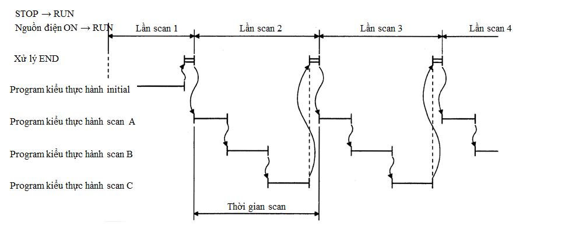 Đây là kiểu thực hành của chương trình dạng nào? | Initial | Scan | Wait | Fixed Scan | A | Le Muoi Thuong
63 | Cài đặt Driver giao tiếp USB giữa PLC và PC | 1.Computer của tôi → 2.Bảng điều khiển → 3.System → 4.Hardware → 5.Người quản lý thiết bị → 6.Universal serial bus controller. | 1.Computer của tôi → 2.System → 3.Bảng điều khiển → 4.Hardware → 5.Người quản lý thiết bị → 6.Universal serial bus controller. | 1.Computer của tôi → 2.Bảng điều khiển → 3.System → 4.Người quản lý thiết bị → 5.Hardware → 6.Universal serial bus controller. | 1.Computer của tôi → 2.Bảng điều khiển → 3.System → 4.Hardware → → 5.Universal serial bus controller. 6.Người quản lý thiết bị | A | Le Muoi Thuong
64 | Khi muốn sửa Program hiện tại thì sử dụng phím tắt nào sau đây? | F1 | F2 | F3 | F4 | B | Vu Cong Quy
65 | Khi cùng lúc chuyển đổi và lưu thẳng vào CPU nội dung đã viết trong khi Run thực hiện thao tác nào sau đây? | Shift + F1 | Shift + F2 | Shift + F3 | Shift + F4 | D | Vu Cong Quy
66 | Để PLC hoạt động bình thường sau khi Write phải thực hiện thao tác nào sau đây? | Fomat | Clear Latch | Reset | Read | C | Vu Cong Quy
67 | Để có thể biết được những card đang được sử dụng có bình thường hay không thì phải sử dụng thao tác nào sau đây? | System monitor | PLC Diagnostics | Ethernet Diagnostics | Melsecnet Diagnostics | A | Vu Cong Quy
68 | Trong GX Developer để cài đặt số ký tự Comment tối đa là bao nhiêu? | 8 | 16 | 24 | 32 | D | Vu Cong Quy
69 | Hãy chon đúng giải thích về Note? | Biểu thị việc viết để giải thích về 1 khối program | Biểu thị việc viết để giải thích về cả program | Biểu thị việc viết để giải thích về 1 hàng program | Biểu thị comment được viết | A | Vu Cong Quy
70 | "Là nơi cài đặt thời gian Scan lớn nhất, trong trường hợp thời gian Run Scan chậm hơn thời gian cài đặt sẽ phát sinh PLC Error" là định nghĩa nào sau đây? | Cài đặt Mode vận hành khi có Error | Cài đặt WDT | Constant Scan | Error Check | B | Vu Cong Quy
71 | Khi sử dụng GX Developer để ngăn chặn sử dụng coil hay tiếp điểm trùng lặp nhất định phải thực hiện thao tác nào sau đây? | Verify | Copy | Cross Reference | Write | C | Vu Cong Quy
72 | Khi phát sinh lỗi nguồn bên ngoài bị ngắt để PLC tiếp tục hoạt động hay dừng lại cần cài đặt phần nào sau đây? | Cài đặt WDT | Constant Scan | Error Check | Operating Mode when there is an error | D | Vu Cong Quy
73 | Khi muốn monitor program hiện tại thì sử dụng phím tắt nào sau đây? | F2 | Shift + F2 | F3 | Shift + F3 | C | Vu Cong Quy
74 | " Là Program chỉ thực hiện 1 lần khi nguồn điện ON hoặc được đổi sang RUN trong STOP" hãy chọn giải thích đúng? | Program kiểu thực hành scan | Program kiểu thực hành Initial | Program dạng chờ | Program kiểu thực hành tốc độ thấp | B | Vu Cong Quy
75 | Chọn đáp án sai về lý do sử dụng Multiple Program? | Quản lý tính hiệu quả của Program | Có thể tăng thời gian scan hiệu quả | Được sử dụng với mục đích tạo lập Program và duy trì chỉnh sửa | Vận hành thiết bị một cách an toàn | B | Vu Cong Quy
76 | Khoảng thời gian cái đặt WDT tối đa là bao nhiêu? | 200ms | 500ms | 1000ms | 2000ms | D | Vu Cong Quy
77 | Đâu không phải là mục đích sử dụng của Program dạng chờ? | Thư mục hóa Program thành các Subroutine Program, chuyển Interrupt Program sang Program dạng chờ và quản lý riêng so với Main Program | Dùng khi quản lý riêng Subroutine Program, Interrupt Program so với Main Routine Program | Thay đổi trình tự Program | Nếu ngừng thực hiện Program dạng chờ thì sẽ tiến hành Program ngay sau đó. | D | Vu Cong Quy
78 | Để phân chia đầu vào ra của Card được gắn vào khi cài đặt Parameter phải thao tác phần nào sau đây? | Device | I/O Assigment | PLC RAR | PLC system | B | Vu Cong Quy
79 | Phương pháp cài đặt PLC File: trường hợp sử dụng File Register R giới hạn cài đặt dung lượng là bao nhiêu? | 1~1018M | 1~1024M | 1~1018K | 1~1024K | C | Vu Cong Quy
80 | Khi cài đặt Parameter để sử dụng khoảng Latch và Timer tích hợp phải thao tác phần nào sau đây? | Device | I/O Assigment | PLC RAR | PLC system | A | Vu Cong Quy
81 | 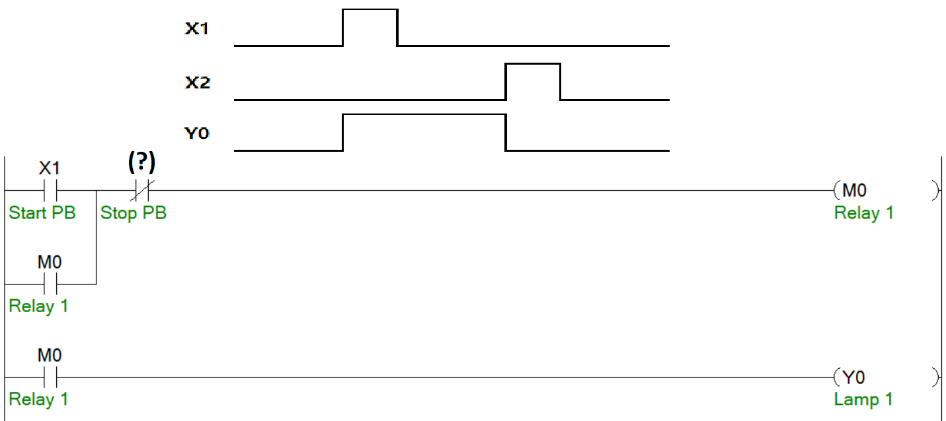 Tìm đáp án thích hợp để điền vào (?) sao cho chương trình hoạt động theo time Chart | X1 | X2 | M0 | Y0 | B | Truong Tuan Dat
82 | 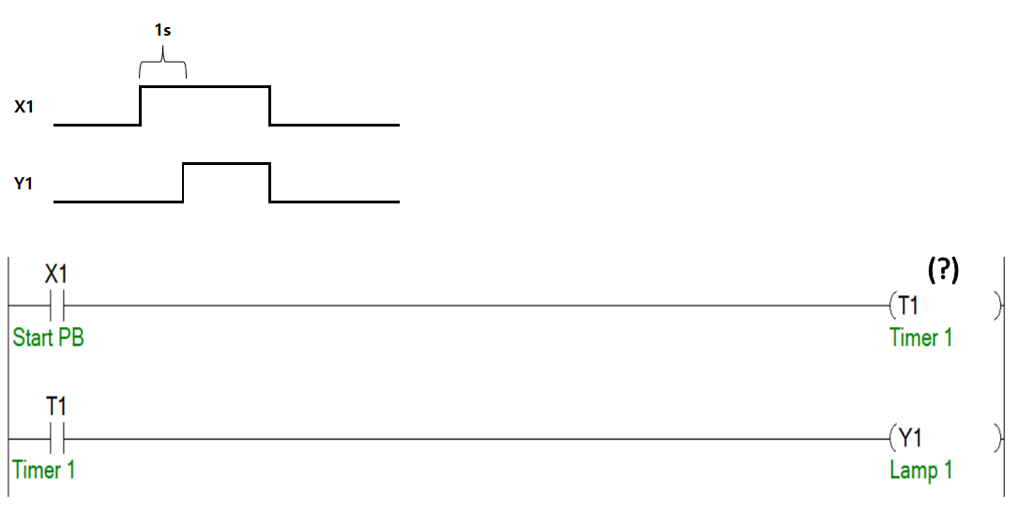 Tìm đáp án thích hợp để điền vào (?) sao cho chương trình hoạt động theo time Chart | K1 | K100 | K10 | K20 | C | Truong Tuan Dat
83 | 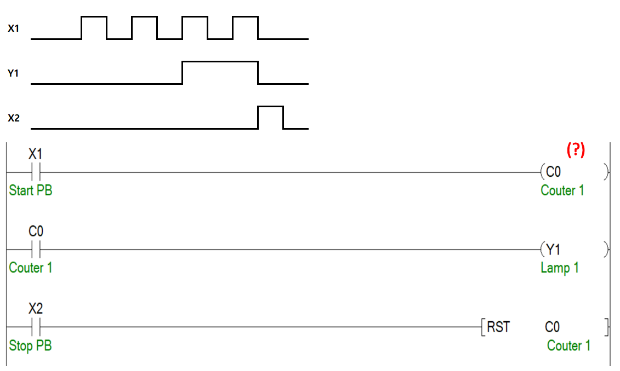 Tìm đáp án thích hợp để điền vào (?) sao cho chương trình hoạt động theo time Chart | K1 | K2 | K3 | K4 | C | Truong Tuan Dat
84 | Tìm đáp án thích hợp để điền vào (?) sao cho giá trị của D10 là 10 | K10 | H10 | D10 | M10 | A | Truong Tuan Dat
85 |  Tìm đáp án thích hợp để điền vào( ? ) sao cho mạch PLC chạy theo time chart? | K345 | H345 | H3.45 | K3.45 | A | Truong Tuan Dat
86 | Tìm đáp án thích hợp để điền vào(?) sao cho khi nhấn X1 giá trị từ D10 đến D19 là 0 | K5 | K0 | X10 | K10 | D | Truong Tuan Dat
87 | Nhấn X1 sau bao lâu thì Y50 ON? | 4 giây | 8 giây | 4.4 giây | 0.4 giây | C | Truong Tuan Dat
88 | Nhấn X1 sau bao lâu thì Y50 ON? | 4 giây | 8 giây | 4.4 giây | 0.4 giây | D | Truong Tuan Dat
89 | Nhấn và giữ X1, sau 4 giây thì giá trị của D10 là bao nhiêu ? | 10 | 20 | 30 | 0 | B | Truong Tuan Dat
90 | Time Chart nào đúng so với đoạn chương trình sau đây | 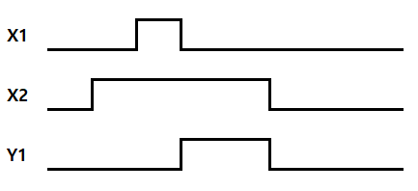 | 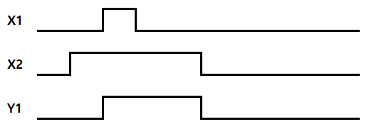 | 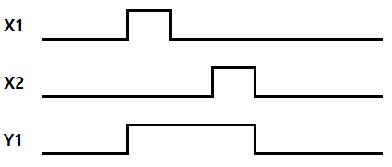 | 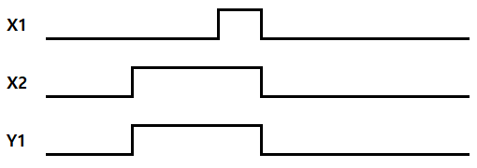 | A | Truong Tuan Dat
91 | Để Y10 On cần nhấn X1 bao nhiêu lần | 10 | 5 | 4 | 1 | A | Truong Tuan Dat
92 |  Nhấn X1 thì giá trị của D11 là bao nhiêu ? | 0 | 1 | 2 | 3 | A | Truong Tuan Dat
93 |  Tìm đáp án thích hợp để sau 11 giây thì Y1 ON | K100 | K10 | K1 | K1.1 | A | Truong Tuan Dat
94 | 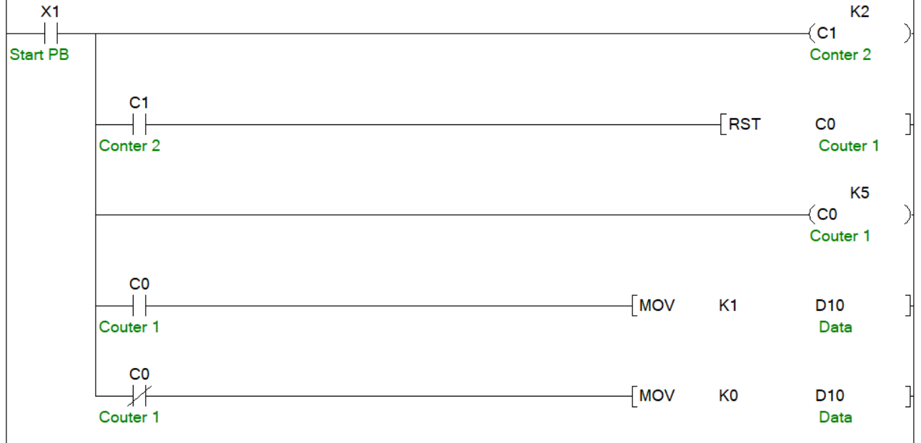 Sau 5 lần nhấn X1 giá trị của D10 là bao nhiêu | K1 | K0 | K2 | K5 | B | Truong Tuan Dat
95 | Sau 5 lần nhấn X1 giá trị của D10 là bao nhiêu | K5 | K1 | K10 | K11 | B | Truong Tuan Dat
96 | 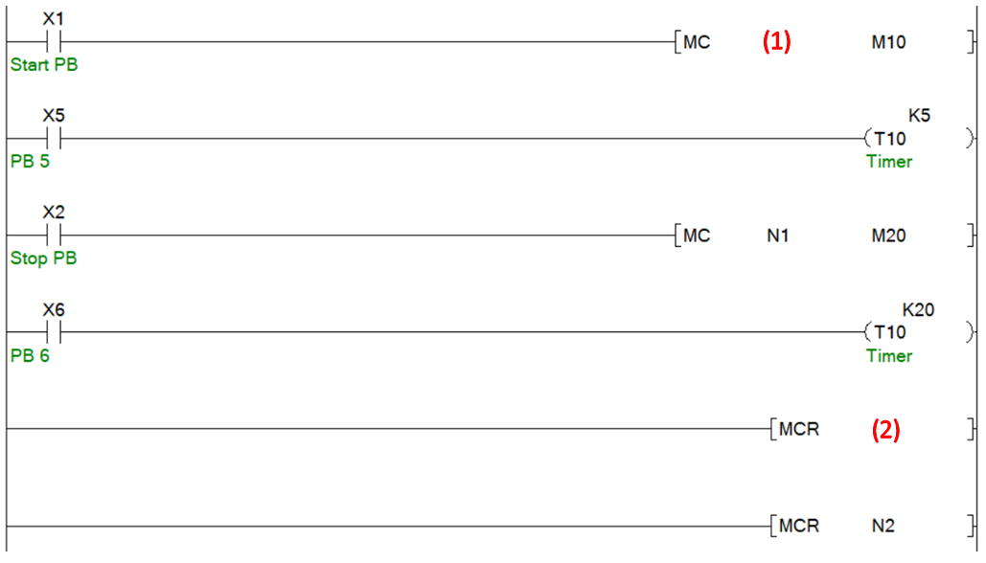 Chọn đáp án đúng để điền vào (1), (2) | (1) = N2, (2) = N1 | (1) = M2, (2) = N1 | (1) = N2, (2) = M1 | (1) = N1, (2) = N2 | A | Truong Tuan Dat
97 |  Sau bao nhiêu giây thì Y10 On ? | 10 giây | 20 giây | 25.5 giây | 4 giây | C | Truong Tuan Dat
98 | 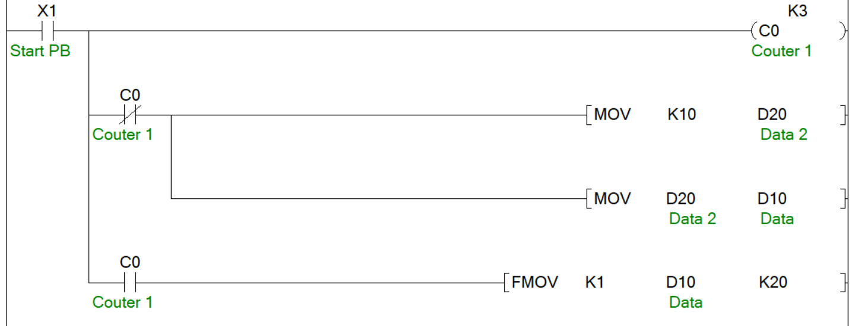 Sau 5 lần nhấn X0 giá trị của D20 là bao nhiêu | 10 | 20 | 1 | 3 | C | Truong Tuan Dat
99 | On X1, giá trị của D10 là bao nhiêu | 15 | 21 | 31 | 14 | C | Truong Tuan Dat
100 |  On X1, giá trị của D10 là bao nhiêu | 24 | 20 | 53 | 3 | C | Truong Tuan Dat

Sửa-Máy Basic
Số câu | Câu hỏi | Đáp án lựa chọn |  |  |  | Đáp Án (A/B/C/D) | Người Soạn | Ghi chú
 |  | A | B | C | D
1 | Trong bảng tiêu chuẩn công nghiệp. Vậy đâu là ký hiệu tiêu chuẩn công nghiệp của Quốc tế? | BS | ISO | JIS | ANSI | B | Luu Xuan Hoa
2 | Trong tiêu chuẩn công nghiệp của Hàn Quốc có bao nhiêu ngành nghề? | 10 | 15 | 20 | 25 | C | Luu Xuan Hoa
3 | Mặt tiếp xúc nào có khả năng xoay tròn của 2 linh kiện máy? | Mặt tiếp xúc xoắn ốc | Mặt tiếp xúc xoay | Mặt tiếp xúc tròn | Mặt tiếp xúc trượt | C | Luu Xuan Hoa
4 | Thông thường hay sử dụng loại trục nào? | Trục rỗng | Trục cạnh | Trục linh hoạt | Trục đặc | D | Luu Xuan Hoa
5 | Hình ảnh dưới đây đang thể hiện khi lắp ghép dung sai nào? | Lắp khít | Lắp chặt | Lắp lỏng | Lắp độ dôi | C | Luu Xuan Hoa
6 | Tên gọi hướng của vòng bị trong hình sau? | Radial bearing(hướng tâm) | Thrust bearing (hướng dọc trục) | Taper bearing (Vòng bi tổng hợp ) | Vòng bi Magneto(Magneto ball bearing | A | Luu Xuan Hoa
7 | Hình ảnh dưới dây là của mặt tiết xúc nào? | Mặt tiếp xúc trượt | Mặt tiếp xúc xoắn ốc | Mặt tiếp xúc xoay | Mặt tiếp xúc tròn | C | Luu Xuan Hoa
8 | Trục nào cần phải quan tâm đến cả độ mài mòn bên trong? | Spindl | Arbor | Transmission | Axle | B | Luu Xuan Hoa
9 | Thép nào mà việc tăng hàm lượng tác động đến việc tăng độ cứng, độ bền hay là giảm tỷ lệ giãn dài, tỷ lệ co lại của thép? | Thép Molybdeum | Thép Crom | Thép Niken | Thép Cacbon | D | Luu Xuan Hoa
10 | Phân loại về hướng tải trọng. Vậy khi trục chịu tác động của tải trọng theo hướng dọc trục là? | Thrust bearing | Radial bearing | Tapper bearing | Flexible bearing | A | Luu Xuan Hoa
11 | Coupling nào mặt ngoài hình tròn và bên trong có một lỗ tròn. Mặt ngoài được gắn 3 bolt dài và sau đó được cố định bằng feather key? | Clamp Coupling | Seller’s Coupling | Muff coupling | Universal Coupling | B | Luu Xuan Hoa
12 | Điều gì sau đây không phải là đặc điểm của Spindle ( con quay )? | Đồng thời có thể chuyển động đặc biệt. | Biến hóa lượng cực nhỏ, hình thái và chỉ số chính xác. | Quay tốc độ cao khoảng 10000 rpm ( vòng/phút ). | Thường ở trục chính của máy và trục Tua Bin. | A | Luu Xuan Hoa
13 | Loại khớp nối nào dùng khi hai đường trục song song? | Oldhams Coupling | Universal Coupling | Muff Coupling | Coupling Rigid | A | Luu Xuan Hoa
14 | Tên gọi Coupling có dạng mặt bích là? | Muff Coupling | Coupling Rigid | Flange Coupling | Coupling Clamp | C | Luu Xuan Hoa
15 | Là loại Coupling có cầu tạo vòng ngoài bằng 2 tấm thép đúc hình bán nguyệt, gõ và kéo căng để đóng vào hai đầu Ring thép mềm? | Oldhams Coupling | Muff Coupling | Coupling Clamp | Coupling Rigid | B | Luu Xuan Hoa
16 | Là Coupling được sử dụng cao su, da, dây xích để giảm tác động rung của truyền động của mômen, hay khi khó hợp nhất trọng tâm hai trục? | Coupling-D | Seller’s Coupling | Flexible Coupling | Cả A và B | C | Luu Xuan Hoa
17 | Cho số ký hiệu vòng bi dưới đây. Vậy đáp án nào không phải cách gọi của nó? | Số hiệu ký hiệu | Đường kính trong là 8mm | Ký hiệu khe hở | Độ chính xác gia công | B | Luu Xuan Hoa
18 | Hình ảnh của vòng bi sau đây có tên gọi là gì? | Angular ball bearing | Self-aligning | Single row deep groove | Magneto ball bearing | C | Luu Xuan Hoa
19 | Là loại Muff Coupling cải tiến? | Coupling Rigid | Flexible Coupling | Seller’s Coupling | Flange Coupling | C | Luu Xuan Hoa
20 | Khi ghép cặp đôi của vòng bi. Vậy hình nào sau đây mục đích được ghép để chịu tải trọng lớn của một bên trục? |  |  |  |  | D | Luu Xuan Hoa
21 | Đâu không phải đặc điểm của vòng bi Angular ball bearing? | Bearing có tính chuẩn xác cao và tốc độ quay lớn | So với loại tiêu chuẩn vòng bi một rãnh sâu thì có khả năng chịu tải cao hơn. | Là hình thái đại diện cho Rolling Bearing và có mục đích sử dụng rộng. | Có thể chịu tải trong theo hướng dọc trục. | C | Luu Xuan Hoa
22 | Khi đường kính trục quá lớn hay cần loại trục nhẹ, người ta sẽ sử dụng trục nào? | Solid Shaft | Hollow Shaft | Square | Hexagonal | B | Luu Xuan Hoa
23 | Hình ảnh của khớp nối của hình dưới đây được gọi là gì? | Flange Coupling | Coupling cao su | Gear Coupling | Serration Coupling | A | Luu Xuan Hoa
24 | Đâu không phải "Khoản mục cần chú ý khi thiết kế nối trục"? | Độ lớn của lực truyền động | Phương sai của trọng tâm trục | Tốc độ quay của trục | Góc tiếp xúc của trục | D | Luu Xuan Hoa
25 | Khoảng cách dịch chuyển được khi xoay đinh ốc một vòng gọi là? | Đường kính ngoài đinh ốc | Pitch | Lead | Đường kính vòng chân đinh ốc | C | Tran Huu Tao
26 | Chốt Pin nào dùng để nối xích xe đạp? | Chốt bình hành(parallel pin) | Chốt côn(taper pin) | Knuckle pin | Spring pin | A | Tran Huu Tao
27 | Khóa nào sau khi nối khít trục, đục một lỗ và tra khóa vào, cài đặt đơn giản dễ dàng? | Key bán nguyệt (woodruff key) | Khóa chìm(sunk key) | Khóa trượt(sliding key ) | Key tròn(round key) | D | Tran Huu Tao
28 | Đinh ốc thường thường được sử dụng nhiều theo hướng xoắn nào? | Hướng đa xoắn | Hướng xoắn phải | Hướng một xoắn | Hướng xoắn trái | D | Tran Huu Tao
29 | Hình ảnh của chốt ( Pin) trong hình bên dưới gọi là? | Knuckle pin | Chốt côn(taper pin) | Spring pin | Chốt hãm(split pin) | B | Tran Huu Tao
30 | Chủng loại nào sau đây không phải Đinh ốc nối? | Ball Screw | Đinh ốc unified | Đinh ốc metric | Đinh ốc ống | A | Tran Huu Tao
31 | Nhìn vào hình ảnh bên dưới. Khi xoay đinh ốc 1 vòng thì khoảng cách dịch chuyển được bao nhiêu mm? | 2mm | 3mm | 4mm | 6mm | D | Tran Huu Tao
32 | Đâu không phải chủng loại Đinh ốc chuyển động? | Đinh ốc bốn cạnh | Đinh ốc hình thang | Đinh ốc metric | Đinh ốc răng cưa | C | Tran Huu Tao
33 | Đâu là điểm hạn chế của Đinh ốc đa xoắn? | Có số vòng xoắn ít | Dễ mở ra | Độ lệch pha là 120 độ | Độ lệch pha là 180 độ | B | Tran Huu Tao
34 | Chốt dùng để cố định ốc sau khi nối bolt với nut.Sau khi khoan lỗ trên bolt, gắn chốt pin và tách hai đầu chốt ra.Vậy loại nào đang được nhắc tới? | Chốt hãm(split pin) | Chốt côn(taper pin) | Chốt bình hành(parallel pin) | Knuckle pin | A | Tran Huu Tao
35 | Tên gọi của khóa có hình ảnh bên dưới? | Parallel pin | Split pin | Spring pin | Sliding key | D | Tran Huu Tao
36 | Đâu không phải cách đọc của Đinh ốc? | Hướng xoắn | Số xoắn đinh ốc | Lắp ghép đinh ốc | Tên đinh ốc | C | Tran Huu Tao
37 | Đâu không phải là đặc điểm của khóa Key bán nguyệt (woodruff key)? | Dễ dàng lắp đặt và sửa chữa | Do home sâu nên làm giảm độ bền của trục. | Là dạng khóa hình bán nguyệt thường dùng trên các trục nhỏ(60mm trở xuống). | Thường dùng trong trục chính của xe ô tô | D | Tran Huu Tao
38 | Cho ví dụ trong ký hiệu sau : “ L 2N M70×6 – 2”. Vậy khi xoay đinh ốc 1 vòng thì khoảng cách di chuyển là bao nhiêu? | 3mm | 6mm | 12mm | 18mm | C | Tran Huu Tao
39 | Đâu không phải phần chú ý khi việc vặn đinh ốc trên tấm mỏng? | Không sử dụng để nối phần tay cầm với ống | Nếu cho lực vừa, Wrench có thể bị lệch | Tránh gõ gây va chạm với mặt sườn bằng búa | Vặn sâu đai ốc, đinh một cách chắc chắn | B | Tran Huu Tao
40 | Key là đối tượng dùng để cố định trục với gear, ròng rọc…. Vậy người ta hay sử dụng loại thép nào để làm? | SM45A | SF55B | SM45C | SF55D | C | Tran Huu Tao
41 | 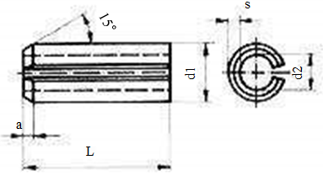 Tên gọi của chốt ( Pin) trong hình bên dưới là? | Spring pin | Knuckle pin | Parallel pin | Split pin | A | Tran Huu Tao
42 | Key nào được sử dụng rộng rãi làm thanh kéo của máy hay dụng cụ truyền động lực ô tô? | Sliding key | Parallel pin | Split pin | Knuckle pin | D | Tran Huu Tao
43 | Key này không dùng Mô men xoắn cắt mà dùng để cố định chuyển động của mấu lồi, theo hướng dọc trục? | Woodruff key | Round key | Sunk key | Sliding key | B | Tran Huu Tao
44 | Đâu không phải ưu điểm của Gear? | Truyền lực chắc chắn | Backlash nhỏ | Truyền động bằng tỷ lệ tốc độ vòng quay chính xác | Kết cấu đơn giản | B | Pham Van Thoan
45 | Đâu không phải ưu điểm của máy giảm tốc? | Hình dạng nhỏ nhưng truyền được lực lớn | Có cấu tạo trong | Tỷ lệ trơn trượt cực kỳ nhỏ | Tỷ lệ giảm tốc được chọn lọc một cách rộng rãi | C | Pham Van Thoan
46 | Đâu không phải ưu điểm của đai Belt hình chữ V? | Độ dài của belt có thể thay đổi | Không cần lo lắng belt bị tuột ra ngoài | Hiệu suất truyền có thể đạt 99% | Có thể lắp đặt tại nơi chật hẹp | A | Pham Van Thoan
47 | Đâu không phải đặc điểm của xích Chain? | Không có sự trượt nên tốc độ được duy trì | Độ dài xích chain có thể co giãn | Dễ bảo quản và sửa chữa, tuổi thọ cao | Cần sức kéo khởi động nhỏ | D | Pham Van Thoan
48 | Chọn đáp án Gear không thuộc phân loại trục song song. | Helical Gear | Helicon Gear | Hypoid Gear | Screw Gear | A | Pham Van Thoan
49 | Chọn đáp án đúng nhất khi nói về Helical Gear. | Là loại bánh răng cơ bản, dùng để truyền động lực tại nơi bằng phẳng | Là loại bánh răng biến chuyển động quay thành chuyển động thẳng | Là loại bánh răng bậc thang có từng nấc rất mỏng, đường răng bị bẻ cong thành đường xoắn cong | Là loại bánh răng có đường răng đồng nhất trên mặt trụ tròn pitch | C | Pham Van Thoan
50 | Chọn đáp án máy giảm tốc không thuộc phân loại theo hướng. | Trục đồng tâm | Trục song song | Trục giao nhau | Trục bình hành | B | Pham Van Thoan
51 | Chọn đáp án đúng nhất khi nói về đặc điểm máy giảm tốc bánh răng đa hệ. | Đạt tỷ lệ giảm tốc lớn trong máy giảm tốc 1 thì | Kích thước nhỏ và nhẹ | Cấu tạo chắc chắn và tuổi thọ cao | Có thể quay nhanh hay định tốc | D | Pham Van Thoan
52 | Máy giảm tốc nào có cấu tạo vỏ ngoài khép kín nên ngăn chặn được bụi bẩn từ bên ngoài? | Máy giảm tốc Cyclo | Máy giảm tốc RV | Máy giảm tốc bánh răng hành tinh | Harmonic | C | Pham Van Thoan
53 | Bánh răng nào có hướng quay của hai trục ngược nhau? | Bánh răng trụ | Bánh răng thẳng khớp trong | Bánh răng nghiêng | Bánh răng Rack | A | Pham Van Thoan
54 | Chọn đáp án sai khi nói về Timming Belt. | Chạy êm ở cả tốc độ cao và thấp | So với bánh răng thì tiếng ồn nhỏ | Nhẹ, tốc độ tăng tốc cao | chỉ dùng cho ròng rọc có đường kính nhỏ | B | Pham Van Thoan
55 | Bánh răng nào được chế tạo bằng công cụ cắt gọt có hình dạng giống với bánh răng nhỏ của bánh răng động trục vít. | Hypoid gear | Straight Bevel Gear | Spiral bevel gear | Cylindrical worm gear | D | Pham Van Thoan
56 | Chọn đáp án không phải cấu tạo của Harmonic. | Wave Generator | Circular Spline | Internal | Flex Spline | C | Pham Van Thoan
57 | Chọn đáp án không phải chất liệu dùng để tạo sợi gia cường của Timming Belt. | Steel | SUS | Kevlar | Nylon | D | Pham Van Thoan
58 | Chọn đáp án sai khi nói về ổ trục tuyến tính. | Thích hợp dùng cho tải trọng cao | Hệ số ma sát ít | Dễ hư hỏng nếu va đập | Ball tiếp xúc dạng điểm | A | Pham Van Thoan
59 | Chọn đáp án sai khi nói về LM guide | Không có Stick slip | Có thiết kế nhỏ gọn | Cho tải trọng ban đầu | Hệ số ma sát nhỏ | B | Pham Van Thoan
60 | Chọn đáp án sai khi nói về Ball Spline | Có thể thiết kế nhỏ gọn | Có thể cho tải trọng ban đầu | Có thể duy trì mức độ trong thời gian dài | Có thể truyền được Torque lớn | C | Pham Van Thoan
61 | Chọn đáp án sai khi nói về Ball Screw | Backlash cực nhỏ | Hiệu suất cao | Độ bền cao | Lực kháng lăn cao | D | Pham Van Thoan
62 | Bộ phận nào của LM Guide giúp giúp tuần hoàn nhiệt của Ball ? | End Plate | LM Rail | LM Block | Base Plate | A | Pham Van Thoan
63 | Đâu không phải 1 dạng phân loại của Ball Screw ? | Luân chuyển ball | Hình dạng trục | Kiểu tải trước | Lead & Đường kính trục | B | Pham Van Thoan
64 | Kiểu bi luân chuyển nào có Nut nhỏ gọn nhất. | Kiểu ống hồi | Kiểu nắp đậy | Kiểu lệch hướng | Kiểu double Nut | C | Pham Van Thoan
65 | Phương pháp Preload nào của Ball Screw có sử dụng miếng đệm ? | Bù tải trước | Áp suất tĩnh | Bù tải sau | Đôi Nut | D | Pham Van Thoan
66 | Đây là phương pháp Preload nào của Ball Screw? | Offset Preload | Static Pressure | Double Nut | Triple Nut | A | Pham Van Thoan
67 | Phân loại theo phương thức chế tạo Ball Screw thì có tất cả mấy loại? | 1 loại | 2 loại | 3 loại | 4 loại | B | Pham Van Thoan
68 | Chọn đáp án sai khi nói về phương thức End Cap Type của Ball Screw ? | Phù hợp nhất với việc di chuyển với tốc độ cao | Là loại High-lead Nut | Ball có thể chuyển động liên tục không giới hạn | Nut phổ biến đơn giản | D | Pham Van Thoan
69 | Đâu là Ball Spline dạng Straight-sided spline |  |  |  |  | A | Pham Van Thoan
70 | Phương thức dẫn động sử dụng labyrinth seal để ngăn bụi bẩn? |  |  |  |  | B | Pham Van Thoan
71 | Được áp dụng rộng rãi trên hướng song song, hướng chéo, hướng nghiêng mà cần sự giảm tối đa của ma sát là đặc tính của phương thức dẫn động nào? | Linear Bush | Ball Screw | LM Guide | Ball Spline | C | Pham Van Thoan
72 | Loại mỡ sử dụng nhiều nhất trong phòng sạch? | AFE | AFF | DR-07 | DSF-3000 | A | Tran Huu Tao
73 | Đâu không phải thành phần của mỡ? | Chất làm cô đặc | Dầu khoáng hoặc dầu D-ester | Chất xúc tác | Chất chống đông mỡ | D | Tran Huu Tao
74 | Ý nào không đúng khi nói về tác dụng của bôi trơn? | Làm kín | Chống ôxi hóa | Làm lạnh | Làm sạch | C | Tran Huu Tao
75 | Tác dụng nào của bôi trơn có đặc điểm "Tính chất vô cùng quan trọng khi tải trọng rung và tải trọng va chạm tác động nhiều."? | Phân tán áp lực | Làm kín | Làm mát | Giảm ma sát | A | Tran Huu Tao
76 | Đặc tính không đúng của dầu bôi trơn dạng lỏng? | Có độ dính đủ cần trong trạng thái sử dụng. | Có tính dầu có thể chịu được ở trạng thái bôi trơn có giới hạn. | Tính bền ô xi hóa và nhiệt cao, mang tính trơ hóa học có thể, sạch mà đồng chất. | Chịu được tốc độ vòng quay cao | D | Tran Huu Tao
77 | phong309^ | Paraffin | Naphthene | Dầu hỗ hợp theo dầu gốc | Tất cả các phương án trên | D | Tran Huu Tao
78 | Chất nào duy trì trạng thái mỡ nửa lỏng nửa đặc? | Chất chống đông | Chất làm cô đặc | Chất làm mát | Chất xúc tác | B | Tran Huu Tao
79 | Đâu là đặc điểm không đúng của bôi trơn Dầu? | Hệ thống bôi trơn đơn giản | Lượng dầu cần nhiều | Thiết bị bịt kín phức tạp | Có thể liên tục loại bỏ tạp chất | A | Tran Huu Tao
80 | So sánh bôi trơn Mỡ và Dầu nào đúng? | Mỡ có thể loại bỏ tạp chất | Mỡ giới hạn tốc độ quay cao, Dầu có thể sử dụng tốc độ vòng quay cao. | Dầu và mỡ không đóng cặn dễ dàng sử dụng | Có thể làm kín bằng mỡ và dầu đơn giản | B | Tran Huu Tao
81 | Đâu không phải là phương pháp chiếu góc nhìn vào vật thể? | Hình chiếu nghiêng | Hình chiếu bằng | Hình chiếu đứng | Hình chiếu cạnh | A | Luu Xuan Hoa
82 | Khổ giấy A0 sẽ gấp bao nhiêu lần so với khổ giấy A4? | 2 | 4 | 8 | 16 | D | Luu Xuan Hoa
83 | Trong bản vẽ tỉ lệ hình ảnh không có liên quan gì đến chỉ số? | NJ | NB | NS | NX | C | Luu Xuan Hoa
84 | Kích thước của khổ giấy A2 là? | 420 X 594 | 290 X 420 | 410 X 594 | 297 X 420 | A | Luu Xuan Hoa
85 | Bản vẽ kỹ thuật được sử dụng để làm gì? | Biểu thị ý kiến | Để gia công chi tiết máy | Vẽ chi tiết máy | Biểu thị đồ vật thực tế vào đồ thị | D | Luu Xuan Hoa
86 | Trong vẽ kỹ thuật máy thông thường dùng bằng phương pháp nào? | Phương pháp gia công | Phương pháp đồ thị | Phương pháp AutoCAD | Phương pháp sử dụng đường kẻ, tin nhắn, ký hiệu | C | Luu Xuan Hoa
87 | Đường kẻ nào sử dụng thường không có quy tắc? | Đường kích thước | Đường cắt đứt | Đường biểu thị xử lý bề mặt | Đường chỉ thị | B | Luu Xuan Hoa
88 | Là đường gấp khúc có độ dày bằng ½ hoặc 1 đường viền nhìn thấy? | Đường ẩn | Đường cắt phẳng | Đường trung tâm | Đường chia | A | Luu Xuan Hoa
89 | Điều gì không phải nguyên nhân chủ yếu gây tai nạn khi sử dụng công cụ cầm tay? | Dùng lực quá mức cho phép | Do các mảnh vỡ của nguyên liệu bay tứ tu | Sử dụng dụng cụ phù hợp | Sử dụng dụng cụ không thành thục | C | Luu Xuan Hoa
90 | Hình nào sai khi nói về sử dụng thước đo? |  |  |  |  | C | Luu Xuan Hoa
91 | Đâu không phải tác dụng của Thước kẹp (vernier calipers)? | Đo đường kính ngoài vật thể | Đo chiều sâu vật thể | Đo chiều đứng vật thể | Đo đường kính trong vật thể | C | Luu Xuan Hoa
92 | Đâu không phải là phương pháp thao tác khi cưa? | Lựa chọn lưỡi cưa chính xác phù hợp | Lưỡi cưa có răng hướng phía trong là lưỡi cưa an toàn | Sử dụng toàn bộ chiều dài lưỡi cưa | Dùng dầu máy có nồng độ thấp bôi lên lưỡi cưa | B | Luu Xuan Hoa
93 | Đâu là tên gọi đơn vị đo đại lượng nhiệt độ? | Mole | Am pe | Kelvin | Radian | C | Luu Xuan Hoa
94 | Hãy đọc thông số hiện tại của thước đo được? | 20 mm | 4.5 mm | 10 mm | 4.4 mm | D | Luu Xuan Hoa
95 | Là vật dùng để làm cứng giúp cho việc vặn đinh ốc cứng lên vật liệu cơ bản có tính mềm yếu như kim loại nhẹ(nhôm, magie, đồng), đồ đúc, nhựa, gỗ…? | Coil Insert | Insert Coil Handle | Dụng cụ tháo ống tháo Coil Insert | Back tap | A | Luu Xuan Hoa
96 | Tên gọi của công cụ thước đo trong hình bên dưới? | Thước kẹp điện tử (DigimaticCalipersa) | Thước đo vòng ngoài (Digimatic Micrometers) | Thước đo vòng ngoài (Outside Micrometers) | Máy đo chiều cao điện tử (Digimatic Height Gauges) | B | Luu Xuan Hoa
97 | Thông số hiện tại của thước đo trong hình là? | 172.00 mm | 145.00 mm | 154.45 mm | 154.00 mm | C | Luu Xuan Hoa
98 | Được gọi là kìm Chết, sử dụng khi làm việc với đinh ốc, Nut, làm việc với đường ống, công việc cố định, quay hoặc uốn cong… thanh thép hoặc tấm thép… | Kìm có răng khóa (Locking pliers) | Kìm mũi dài (Long Nose pliers) | Kìm (Nipper cutting Pliers) | Kìm cắt cạnh (Side cutting pliers) | A | Luu Xuan Hoa
99 | Công cụ nào được sử dụng để tạo ren ngoài ( đinh ốc )? | Surface plate | Files | Tap handle | Dies | D | Luu Xuan Hoa
100 | Trong bảng quy đổi đơn vị đo chiều dài. Vậy 1Km sẽ gấp bao nhiêu lần mm? |  |  |  |  | B | Luu Xuan Hoa

Sửa-Khí nén Basic
Số câu | Câu hỏi | Đáp án lựa chọn |  |  |  | Đáp Án (A/B/C/D) | Người Soạn | Ghi chú
 |  | A | B | C | D
1 |  Sơ đồ mạch cơ bản của hệ thống khí nén.Hãy điền vào ô có dấu ????? | Nguồn động lực | Bộ phận phát sinh khí áp | Bộ phận chuyển động | Bộ phận điều khiển | D | Tran Duc Thuan
2 | Đâu không phải là ưu điểm của công nghệ khí nén? | Có thể nhận được lực lớn nhờ van tăng áp | Điều khiển đơn giản | Truyền lực đơn giản | Tích lũy dễ dàng | A | Tran Duc Thuan
3 | Khi lắp đặt máy nén khí ngoài việc chọn loại hình MNK, công suất sử dụng.Thì cần phải lựa chọn địa điểm lắp đặt phù hợp. Giải thích nào sai? | Phải lắp đặt tại địa điểm ít chất và khí độc hại. | Phải lưu tâm lựa chọn gạch cách âm để chặn tiếng ồn và tránh nước mưa và ánh sáng mặt trời. | Máy nén dùng phương thức làm lạnh không khí: lắp quạt ở buồng máy nén để thông gió; máy nén dùng phương thức làm mát: trao đổi nhiệt, làm lạnh (after cooler) phần sau và thân máy nén sao cho chênh lệch nhiệt độ giữa cửa ra và cửa vào nước làm lạnh dưới 10℃. | Lắp đặt tại nơi có nhiệt độ cao và độ ẩm thấp, lượng phát sinh đường ống dẫn nhỏ. Nếu nhiệt độ của khí hút vào tăng 10℃ thì hiệu suất của máy nén giảm 3~4%. | D | Tran Duc Thuan
4 | Là thiết bị được lắp sau MNK dùng để loại bỏ 63% hơi nước đầu vào? | Máy sấy | Máy làm lạnh | Máy lọc không khí | Main line filter | B | Tran Duc Thuan
5 | 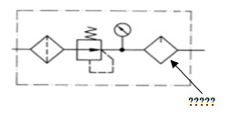 Điền vào chỗ ????? Trong hình là? | Regulator pressure | Filter | Lubricator | Service unit | C | Tran Duc Thuan
6 | Đâu không phải là đặc điểm của ống dẫn khí nén ? | Tiêu hao năng lượng truyền và can thiệp giữa các máy nhỏ nên có thể dẫn khí nén đến từng góc của nhà máy.. | Ống dẫn khí nén dễ bị rỉ sét do hơi nước của bình ngưng tụ và oxy có trong không khí. | Mạch khí nén là hệ thống kín, tuần hoàn năng lượng. | Không khí bên trong đường ống khí nén có được nén hay không, thì nhiệt độ vẫn giảm, phát sinh lượng lớn ở bình ngưng tụ. | C | Tran Duc Thuan
7 | Chất nào gây ra rỉ và lỗi cách điện của coil, giảm tuổi thọ và dính chặt cuộn dây quấn (spool) ở thân van? | Dầu | Cacbon | Rỉ sắt | Nước | D | Tran Duc Thuan
8 | Máy nén hai chiều chia làm hai loại chính là diaphragm và piston theo nguyên lý mở van hút khí ở hành trình làm tăng dung tích xi lanh rồi mở van xả sau khi nén khí hút làm giảm dung tích xi lanh dựa vào diaphragm hay piston vận động hai chiều. Dựa vào khả năng nén của Piston sẽ chia ra nhiều cấp. Cấp nén nào có thể nén được áp suất đến 30kgf/㎠ ? | Máy nén cấp 1 | Máy nén cấp 2 | Máy nén cấp 3 | Máy nén cấp 4 | B | Tran Duc Thuan
9 | Thành phần chính của không khí bao gồm : Nito, Oxy,Cacbonic,Hydro, Argon, Helium, neon…………… Thành phần chất khí nào chiếm : 0.933% ? | Oxy | Cacbonic | Hydro | Argon | D | Tran Duc Thuan
10 | Phân loại, máy khí nén theo nguyên lý hoạt động. Đâu không phải là loại máy nén khí dung tích? |  |  |  |  | C | Tran Duc Thuan
11 | Đây là giải thích về máy nén khí nào? "Do trục quay song song nên có thể quay với tốc độ cao và ít rung. Tiếng ồn nhỏ và dễ loại bỏ. Vì khí nén liên tục được xả ra nên không rung và không cần bể to để chứa khí. Vì phần nhiễu loạn ít nên không cần thiết phải cấp dầu." | MNK tuabin | MNK cánh gạt | MNK Root blower | MNK Trục vít | D | Tran Duc Thuan
12 | Bộ lọc hơi nước được dùng trong mạch khí nén, dùng để làm sạch khí nén bằng cách loại bỏ hơi nước hay tạp chất rắn như bụi, cặn,… trong ống dẫn có trong khí nén. Thiết bị nào trong bộ lọc dùng để loại bỏ hơi nước? | Deflector | Element | Filter | Paper filter | A | Tran Duc Thuan
13 | Áp dụng nguyên lý di chuyển động lực học của không khi để quay đĩa quay với tốc độ cao, tăng lượng chuyển động của chất khí thông qua cánh từ đó làm tăng tốc độ và áp suất. Giải thích về MNK nào? |  |  |  |  | C | Tran Duc Thuan
14 | 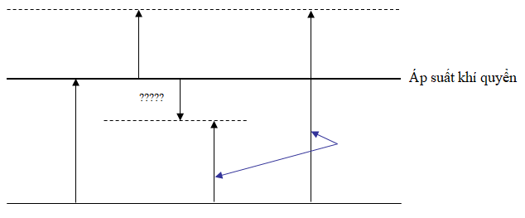 Dựa vào áp suất khí quyển hãy điền vào dấu ????? | Áp suất đồng hồ đo (-) | Áp suất đồng hồ đo (+) | Áp suất tuyệt đối | Áp suất tuyệt đối 0 | A | Tran Duc Thuan
15 | Phân loại máy khí nén theo áp suất xả ra. Áp suất trung bình là bao nhiêu? | Áp suất khí xả ra 1~8kgf/㎠ | Áp suất khí xả ra 9kgf/㎠ | Áp suất khí xả ra 10~16kgf/㎠ | Áp suất khí xả ra trên 16kgf/㎠ | C | Tran Duc Thuan
16 | Đâu không phải là ưu điểm của ống Plastic? | Thao tác với ống dẫn đơn giản và nhanh chóng. | Giá ống dẫn rẻ. | Vì dễ duy trì, bảo dưỡng ống seal nên rò rỉ khí ở ống dẫn nhỏ, có khả năng tăng dung lượng nhiều hơn so với tỷ lệ đường kính ống. | Vì ống nhựa có tính mềm dẻo, linh động nên dễ thao tác nhưng chú ý khi sử dụng ống dẫn của máy có bộ phận quay. | D | Tran Duc Thuan
17 | Máy sấy nào dùng nhiều trong việc vận chuyển vật liệu dụng cụ, công cụ khí nén, đường khí nén thông thường. Phạm vi nhiệt độ hóa sương(0.5℃)? | Máy sấy kiểu ngưng tụ | Máy sấy kiểu hấp thụ | Máy sấy kiểu đông lạnh | Máy sấy kiểu không làm nóng | C | Tran Duc Thuan
18 | Là thiết bị có vai trò ổn định hóa việc cung cấp khí nén cho dù lượng tiêu thụ khí nhiều; tố thiểu hóa việc thay đổi áp suất phát sinh khi tiêu thụđồng thời loại bỏ hiện tượng rung lắc của áp suất không khí? | Máy nén | Bể chứa | Van điều áp | Shutter valve | B | Tran Duc Thuan
19 | Không khí khí quyển là một dạng vật chất; do có khối lượng nên chịu ảnh hưởng của lực hút trái đất,áp suất khí quyển là bao nhiêu? | 1.033kgf /1㎠ | 10.33kgf /1㎠ | 103.3kgf /1㎠ | 1033kgf /1㎠ | A | Tran Duc Thuan
20 | So sánh phương thức điều khiển và truyền động lực của từng loại: Tốc độ vận hành của loại hình truyền động khí nén là bao nhiêu? | Khoảng 1m/sec (trung) | Nhanh nhất | Có khả năng 10m/sec (đại) | Chậm nhất | C | Tran Duc Thuan
21 | Đâu là giải thích đúng về định luật Boyle? | 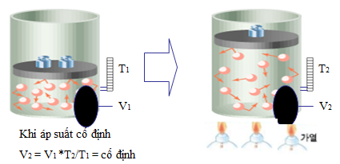 |  |  |  | B | Tran Duc Thuan
22 | Đâu là giải thích đúng về định luật Charles? | 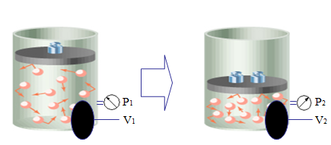 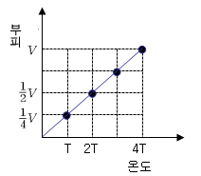 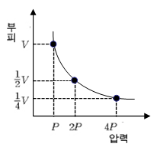  |  |  |  | C | Tran Duc Thuan
23 | Kí hiệu hình dưới đây của bộ lọc tương ứng với phương thức nào? | Phương thức lọc trong+ngoài | Phương thức lọc trong | Phương thức lọc cơ bản | Phương thức lọc ngoài | A | Tran Duc Thuan
24 | Máy sấy nào có thể loại bỏ gần hết độ ẩm trong khí nén, nhiệt độ hóa sương khoảng từ 0.5~-100℃.Có thể tái sử dụng nên được sử dụng thường xuyên.Phí thiết bị và phí sửa chữa cao nhưng phí vận hành thấp? | Máy sấy kiểu ngưng tụ | Máy sấy kiểu hấp thụ | Máy sấy kiểu đông lạnh | Máy sấy kiểu không làm nóng | B | Tran Duc Thuan
25 | Filter là thiết bị xử lý các tín hiệu nhiễu loạn có trong thành phần khí nén trong đó có bụi.Bộ lọc chính xác có thể loại bỏ hạt bụi có đường kính bao nhiêu? | Trên 50um | 30um~45um | 5um~20um | dưới 5um | C | Tran Duc Thuan
26 |  Điền vào dấu ?????. | Vòng giảm chấn | Đệm giảm chấn | Rod cover | Vòng làm kín | D | Tran Duc Thuan
27 | Quyết định vị trí hành trình piston, được lắp đặt ở hai đầu ống xi lanh.Được làm bằng chất liệu khác nhau tùy theo tải: hợp kim gang cho trường hợp tải trung bình; đồng thau, gang, hợp kim nhôm, kẽm, đồng thanh, … cho tải nhỏ. | Piston | ống xilanh | Head cover | Cần Piston | C | Tran Duc Thuan
28 | Phân loại theo hình thức Piston loại nào dùng bellows hay diaphragm ở bộ khởi động? | Xi lanh không có piston | Xilanh có piston | Xilanh loại trụ trơn | Xi lanh thông thường | A | Tran Duc Thuan
29 | Là loại xi lanh nào có chỉ số cơ bản nhỏ và cấu tạo đơn giản nên dễ lắp đặt, được dùng nhiều để cramping. Hành trình tối đa khoảng 5mm? | Xilanh 1 chiều | Xilanh Diaphram | Xilanh Tandem | Xilanh Không cần | B | Tran Duc Thuan
30 | Là xilanh nào sử dụng áp suất thấp để hoạt động,khoảng cách hành trình bị giới hạn, thông thường độ dài hành trình tối đa là 100~150mm? | Xilanh 1 chiều | Xilanh 2 chiều | Xilanh 2 cần | Xilanh đa vị trí | A | Tran Duc Thuan
31 | Nếu tốc độ Piston nhanh dần thì khi Piston chạm vào rod cover hay head cover, phát sinh lực va chạm.Ở xi lanh loại nhỏ dùng cao su giảm chấn có vai trò như đệm giảm chấn nhưng ở xi lanh đường kính lớn hơn bao nhiêu mm ? Thì sử dụng thiết bị air cushion. | 15mm | 20mm | 25mm | 30mm | B | Tran Duc Thuan
32 | Là bộ phận với vai trò dẫn chuyển động piston, yêu cầu khả năng chống mòn và chịu áp suất vì truyền động trượt và áp suất bên trong piston? | Ống xilanh | Cần đóng | Cần piston | Piston | A | Tran Duc Thuan
33 | Là một đại lượng vật lý, được định nghĩa là lực trên một đơn vị diện tích tác dụng theo chiều vuông góc với bề mặt của vật thể? | Áp lực | Lưu lượng | Áp suất | Thể tích | C | Tran Duc Thuan
34 | Hình nào là xi lanh có bearing giữ cần piston ở hai phía giúp cho truyền động hai chiều dễ dàng và có thể chịu được phần nào tải ngang mắc ở cần? |  |  |  |  | D | Tran Duc Thuan
35 | Hình nào là phương pháp lắp đặt cố định nhất. Phải lắp sao cho tâm trục và hướng chuyển động của tải đồng nhất? |  |  |  |  | C | Tran Duc Thuan
36 | Hình nào phân loại theo phương thức lắp ráp.Tải chuyển động theo đường thẳng? |  |  |  |  | B | Tran Duc Thuan
37 | Đâu không phải là chú ý khi sử dụng xilanh khí nén? | Phạm vi nhiệt độ lý tưởng là từ 5~60℃ | Khi sử dụng xi lanh khí nén tại nơi có nhiều bụi thì phải lắp cover, bảo vệ bộ nhiễu. | Dùng khí nén sạch bằng cách sử dụng bộ lọc khí cung cấp một lượng dầu bôi trơn thích hợp cho bộ tra dầu của xi lanh khí nén | Dựa vào áp suất đẩy của bộ giảm thanh để không gây ảnh hưởng đến tốc độ vận hành xi lanh khí nén. | D | Tran Duc Thuan
38 | Đâu không phải là chú ý khi lựa chọn xilanh khí nén? | Dùng trong hành trình tối đa có thể sử dụng | Sử dụng trong phạm vi không gây hỏng do va chạm ở đoạn cuối hành trình piston. | Tốc độ quay của xi lanh: lắp bộ điều chỉnh nhanh (speed controller), điều chỉnh từ tốc độ cao xuống tốc độ quy định | Vì lực kháng trượt lớn do nghiêng cần piston, xi lanh có hành trình dài, … nên khi dùng cần cân nhắc lựa chọn lắp đặt theo hướng dẫn. | C | Tran Duc Thuan
39 | Đâu không phải là đặc điểm của động cơ khí nén? | Việc thay đổi đảo chiều và điều chỉnh tốc độ khó khăn | Không bị giới hạn về nhiệt độ, độ ẩm xung quanh, … như các nguồn động lực khác | Vì tính nén của không khí nên tốc độ quay dễ nhận ảnh hưởng của trọng tải. | Động cơ khí nén phát nhiệt ít | A | Tran Duc Thuan
40 | Đâu là chú ý khi sử dụng động cơ khí nén? | Bộ giảm thanh sử dụng trong động cơ khí nén là ống xả không liên tục vì thế nên sử dụng loại mà mặt cắt ngang có hiệu quả lớn.. | Khi lựa chọn máy nén khí phải chọn loại công suất thực tế tương đương tỷ lệ công suất lý thuyết. | Phải kiểm tra kỹ vì số lần quay sử dụng tối đa bị giới hạn do hiện tượng gián đoạn (stick-slip) tại vùng tốc độ thấp. | Tính năng của động cơ khí nén: hiển thị công suất và torque khi áp suất ở phía ống xả bằng áp suất khí quyển. | D | Tran Duc Thuan
41 | Actuaator truyền động quay kiểu cánh gạt có cấu tạo giống động cơ khí nén nhưng bị giới hạn góc độ quay và quyết định lực sinh ra qua áp suất khí sử dụng và diện tích nhận áp suất nước của cánh gạt.Loại cánh gạt kép có góc quay bao nhiêu? | 270~300 độ | 90~120 độ | Dưới 60 độ | 150~210 độ | B | Tran Duc Thuan
42 | Vì xi lanh được cung cấp khí nén từ 2 piston nên cần piston có thể sinh ra lực gấp hai lần xi lanh tác động 2 chiều mà đường kính như nhau. Sử dụng áp suất thấp, công suất nhỏ nên xi lanh được dùng ở nơi cần lực lớn và có giới hạn đường kính xi lanh? | Xilanh đa vị trí | Xilanh không cần | Xilanh tandem | Xilanh hai cần | C | Tran Duc Thuan
43 | Phân loại theo phương thức lắp ráp, Tải chuyển động theo đường thẳng. Hình nào là kiểu foot hướng trục (trục trong)? |  |  |  |  | B | Tran Duc Thuan
44 | Dùng trong trường hợp tải rung hay có khả năng sẽ rung trong mặt phẳng, cho dù là sẽ chuyển động theo đường thẳng. Đâu không phải kiểu trunnion? |  |  |  |  | D | Tran Duc Thuan
45 | Là Actuator chuyển động thẳng của piston biến đổi thành chuyển động quay tròn, góc chúc góc giới hạn dưới 110˚? | Atuator truyền động quay kiểu đinh ốc | Actuator truyền động quay kiểu crack | Actuator truyền động quay kiểu yoke | Actuator truyền động quay kiểu rack-pinion | B | Tran Duc Thuan
46 | Động cơ khí nén nào có tốc độ quay khoảng 10,000rpm? | Động cơ Tuabin | Động cơ Pistion | Động cơ bánh răng | Động cơ cánh gạt | C | Tran Duc Thuan
47 | Là loại hình Actuator truyền động quay di chuyển piston của xi lanh, tùy theo lỗ vít đã được tra vào trục sinh lực, truyền động thẳng thành truyền động quay, nhận phản lực của lực sinh ra.Góc quay có thể lớn trên 360˚ ? | Atuator truyền động quay kiểu đinh ốc | Actuator truyền động quay kiểu crack | Actuator truyền động quay kiểu yoke | Actuator truyền động quay kiểu rack-pinion | A | Tran Duc Thuan
48 | Là động cơ cho không khí đi vào giữa các cánh, biến đổi tốc độ và năng lượng áp suất thành chuyển động quay để cung cấp lực quay. Thông thường được dùng cho thiết bị chuyên nghiền, mài có tốc độ cao, số vòng quay khoảng 2,000~5,000rpm? | Động cơ Tuabin | Động cơ Pistion | Động cơ bánh răng | Động cơ cánh gạt | A | Tran Duc Thuan
49 | 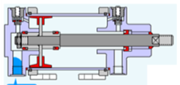 Cho cấu tạo của xilanh, hãy lựa chọn kí hiệu đúng? |  |  |  |  | D | Tran Duc Thuan
50 | Đâu không phải là chú ý khi sử dụng Actuator truyền động quay? | Năng lượng quay dùng trong hệ thống vận hành quay của actuator truyền động quay dễ dàng khuếch đại hơn so với năng lượng chuyển động dùng khi tạo truyền động thẳng ở xi lanh khí nén. | Nếu hướng tác động của trọng lực thay đổi thì tỷ lệ quá tải thay đổi và tốc độ quay biến đổi dễ dàng. Nếu muốn giảm tỷ lệ biến đổi tốc độ quay thì phải giảm tỷ lệ quá tải xuống dưới 80%. | Khớp trọng tâm của trục quay với trục sinh lực của actuator truyền động quay sao cho không phát sinh lực quá giới hạn ở bearing. | Khi năng lượng quay vượt quá năng lượng cho phép của actuator truyền động quay thì có thể gây hỏng trục sinh lực-> nên lắp thiết bị giảm xóc bên ngoài. | B | Tran Duc Thuan
51 | Đâu không phải tên van thuộc van điều áp? | Van giảm áp | Van relief | Công tắc áp suất | Van tiết lưu | D | Le Thi Phuong
52 | Là van xả chất lỏng khi áp xuất khí trong mạch vượt quá chỉ số cho phép,để duy trì ổn định áp xuất bảo vệ van? | Van relief | Van tiết lưu | Van tuần tự | Van kiểm tra | A | Le Thi Phuong
53 | Van có vai trò giảm áp, cài đặt áp suất khí lần 2 theo áp suất khí ổn định, cung cấp áp suất khi ổn định? | Van kiểm tra | Van giảm áp | Công tắc áp suất | Van điều khiển tốc độ | B | Le Thi Phuong
54 | Van gì có thể điều khiển thứ tự hoạt động trong mạch có từ 2 mạch trở lên? | Van điều khiển tốc độ | van kiểm tra | Van tuần tự | Van relief | C | Le Thi Phuong
55 | Van nào dưới đây không thuộc van điều khiển lưu lượng? | Van tiết lưu | Công tắc áp suất | Van điều khiển tốc độ | Van xả cấp tốc | B | Le Thi Phuong
56 | Chọn đáp án đúng với hình bên dưới? | Van tiết lưu | van kiểm tra | Van điều khiển tốc độ | Van xả cấp tốc | A | Le Thi Phuong
57 | Đây là ký hiệu của van gì? | Van kiểm tra | Van điều khiển tốc độ | Van tiết lưu | Van relief | B | Le Thi Phuong
58 | Tên gọi của van là gì ? | Van điều khiển tốc độ | Van tiết lưu | van kiểm tra | Van đệm | C | Le Thi Phuong
59 | Là van được kết hợp bởi van kiểm tra và van tiết lưu, điều khiển lưu lượng khí đi qua 1 chiều là van gì? | Van tiết lưu | Van kiểm tra | Van đệm | Van điều khiển tốc độ | D | Le Thi Phuong
60 | Đâu không phải giải thích về meter out ? | Vì trạng thái tự do phía ① nên khí áp tăng ngay lập tức. | Khí của ② được tiết lưu ở cửa ra rồi xả ra ngoài nên bị giới hạn tốc độ xả. | Piston di chuyển tương đối cân bằng bằng lực đẩy dựa vào chênh lệch áp suất của ① và ② | Do trạng thái dòng chảy tự do nên áp suất của phía ② giảm xuống trạng thái áp suất khí quyển. | D | Le Thi Phuong
61 | Đâu không phải giải thích về meter in ? | Phải mất thời gian cho đến khi áp suất của phía ① tăng vì tiết lưu khí được cung cấp | Khí của ② được tiết lưu ở cửa ra rồi xả ra ngoài nên bị giới hạn tốc độ xả. | Áp suất giữa ① và ② không cân bằng -> di chuyển không ổn đinh | Do trạng thái dòng chảy tự do nên áp suất của phía ② giảm xuống trạng thái áp suất khí quyển. | B | Le Thi Phuong
62 | Van có tính năng xả nhanh không khí , khí nén từ actuator sau đó tăng tốc độ của xylanh lên được gọi là van gì? | Van xả cấp tốc | Van tiết lưu xả | Van đệm | Van điều khiển tốc độ | A | Le Thi Phuong
63 | Đâu là gải thích ký hiệu sai về van điều khiển hướng? | Số ô vuông là số vị trí điều khiển: | ký hiệu T là dòng chảy bị ngắt | Đường thẳng thể hiện hướng chảy | Cửa van ký hiệu vạch ngắn bên ngoài hình vuông | C | Le Thi Phuong
64 | Đáp án sai về ký hiệu cửa của van điều khiển hướng dưới đây? | Cửa làm việc:A,B | Cửa xả: R,S | Cửa điều khiển : Z,X | Cửa cấp :P,T | D | Le Thi Phuong
65 | Chọn đáp án đúng về ký hiệu cửa van điều khiển hướng? | A:4 | R:3 | P:5 | Z:12 | B | Le Thi Phuong
66 | Đâu không phải loại hình vị trí chung lập của van 5/3? | ABR | PAB | Allport block | ABZ | D | Le Thi Phuong
67 | Đâu không phải là đặc tính của van Poppet? | Bịt kín (seal) tốt và cho dù lò xo có bị hỏng thì cũng đóng lại dựa vào áp suất chất lỏng | Khoảng cách di chuyển cửa van ngắn, đóng mở nhanh | Lực tác động của van tỷ lệ nghịch với áp suất chất lỏng do đó lực tác động phải lớn. | Có thể điều chỉnh lưu lượng và phù hợp cho cả đường kính lớn. | C | Le Thi Phuong
68 | Là van có 2 cửa vào và 1 cửa ra,hay còn gọi là double check,và là van ưu tiên áp suất cao.là van gì? | Shuttle Valve | Two Pressure Valve | Stop Valve | speed controller | A | Le Thi Phuong
69 | Chọn đáp án đúng cho ký hiệu Van dưới đây ? | Van kiểm tra | Van 2 áp | Van dừng | Van đệm | B | Le Thi Phuong
70 | Chọn đáp án phù hợp với thông số trong hình ? | 4kgf/cm2-5kgf/cm2 | 6kgf/cm2-5kgf/cm2 | 4kgf/cm2-3kg/cm2 | 6kgf/cm2-3kgf/cm2 | A | Le Thi Phuong
71 | Là van có 2 cửa vào và 1 cửa ra, khi tác động khí nén ở cả hai cửa vào, khí nén ra ở cửa ra,hoạt động theo kiểu đồng thời, khi áp suất của không khí được tác động khác nhau thì áp suất thấp đi ra từ cửa ra, được gọi là van ưu tiên áp suất thấp | Shuttle Valve | speed controller | Two Pressure Valve | Stop Valve | C | Le Thi Phuong
72 | Ký hiệu nào dưới đây là của van trì hoãn thời gian On? |  |  |  |  | A | Le Thi Phuong
73 | Chọn đáp án đúng với ký hiệu van bên dưới | van 5 cửa 2 vị trí, 2 cửa cấp , 2 cửa xả, 2 cửa làm việc,điều khiển bằng điện | van 5 cửa 2 vị trí, 1 cửa cấp , 2 cửa xả, 2 cửa làm việc,điều khiển bằng điện và khí | van 5 cửa 3 vị trí, 1 cửa cấp , 3 cửa xả, 3 cửa làm việc,điều khiển bằng nút nhấn | van 5 cửa 3 vị trí, 1 cửa cấp , 4 cửa xả, 4 cửa làm việc,điều khiển bằng điện, khí | B | Le Thi Phuong
74 | Chọn đáp án đúng với ký hiệu dưới đây? | Van 3 cửa 2 vị trí,1 cửa cấp, 2 cửa xả,4 cửa ra | Van 4 cửa 3 vị trí,1 cửa cấp, 2 cửa xả,3 cửa ra | Van 3 cửa 4 vị trí, 2 cửa cấp, 2 cửa xả,3 cửa ra | Van 4 cửa 3 vị trí,1 cửa cấp, 2 cửa xả, 2 cửa ra | D | Le Thi Phuong
75 | 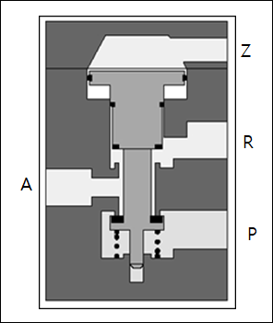 Chọn đáp án đúng với ký hiệu van dưới đây? |  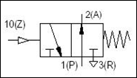   |  |  |  | A | Le Thi Phuong
76 | Đâu là tính năng của ống giảm thanh ? | Không gây ảnh hưởng đến hoạt động của actuator. | Hiệu quả giảm thanh vừa phải. | Xuất hiện thay đổi như rung hay va chạm với ống xả. | Bị tắc sau khi sử dụng trrong thời gian dài. | A | Vu Duc Khanh
77 | Đâu không phải tính năng của ống giảm thanh ? | Không gây ảnh hưởng đến hoạt động của actuator. | Hiệu quả giảm thanh cao. | Xuất hiện thay đổi như rung hay va chạm với ống xả. | Ít thay đổi như bị tắc sau khi sử dụng . | C | Vu Duc Khanh
78 | Các loại ống giảm thanh thường sử dụng là loại nào ? | Loại cộng hưởng,Loại phun toàn diện,Loại phun một phần trên. | Loại kháng,Loại phun bên cạnh,Loại phun một phần. | Loại kháng,Loại phun toàn diện ,Loại phun một phần trên. | Loại cộng hưởng,Loại phun toàn diện,Loại điện kháng,Loại phun một phần trên. | B | Vu Duc Khanh
79 | Đâu không phải chú ý của ống giảm thanh ? | Chọn ống giảm thanh có diện tích mặt cắt nhỏ hơn với lưu lượng . | Tránh địa điểm có vật chắn . | Khi bị tắc thì rửa và tái sử dụng. | độ cứng yếu nên không được tác động lực quá lớn. | A | Vu Duc Khanh
80 | Thiết bị nào không được sử dụng cùng Ejector ? | Pad hút. | Solenoid. | Bộ lọc. | Regualator. | D | Vu Duc Khanh
81 | Đặc điểm của Ejector là gì ? | Tuổi thọ trung bình. | Có kích thước nhỏ. | Không hợp với trường hợp lặp đi lặp lại ON-OFF. | Không thể dùng chung van điều chỉnh. | B | Vu Duc Khanh
82 | Đâu không phải đặc điểm của Ejector ? | Không rung. | Tuổi thọ cao. | Có kích thước nhỏ. | khó thể điều chỉnh chi tiết . | D | Vu Duc Khanh
83 | Nhìn về cấu tạo của Ejector hãy điền vào ô trống ? | Nozzle. | Buồng khuếch tán. | Diffuser. | Ống dẫn khí. | C | Vu Duc Khanh
84 | Phân loại tính năng theo màu của nút nhấn ? | Xanh lá: khởi động. | Vàng : Dừng khẩn cấp. | Trắng : Khởi động lại ( Reset ). | Đỏ : Hoạt động khác…. | A | Vu Duc Khanh
85 | Phân loại thiết bị sử dụng trong mạch ? | Công tắc phân tích : Rơ le kiểm soát, rơ le time, rơ le nhiệt. | Công tắc vận hành : nút nhấn, công tắc selector, công tắc xoay. | Thiết bị vận hành : Chuông, đèn báo, còi, … | Thiết bị kiểm soát : Chuông, đèn báo, còi, … | B | Vu Duc Khanh
86 | 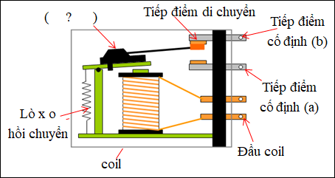 Nhìn về cấu tạo của Relay hãy điền vào ô trống ? | Tiếp điểm di chuyển. | Nam châm. | Tấm cách điện. | Tấm sắt di chuyển. | D | Vu Duc Khanh
87 | Đâu là giải thích đúng về Relay ? | Nhiều tiếp điểm đầu vào. | Không thể duy trì trạng thái . | Có thể xử lí tín hiệu của các tính chất khác nhau. | Tính năng truyền tải tín hiệu kém. | C | Vu Duc Khanh
88 | Relay có những tính năng nào ? | Tính năng phân chia,Tính năng khếch đại,Tính năng biến đổi. | Tính năng phân tách,Tính năng khếch đại,Tính năng biến đổi,Tính năng ghi nhớ. | Tính năng khếch đại,Tính năng biến thiên,Tính năng ghi nhớ. | Tính năng phân tách,Tính năng khếch đại,Tính năng biến thiên,Tính năng ghi nhớ. | A | Vu Duc Khanh
89 | Rơ le có thể cho dòng điện gấp hàng chục lần dòng điện nhập ở đầu ra ? | Tính năng biến thiên. | Tính năng khếch đại. | Tính năng biến đổi. | Tính năng phân chia điện áp. | B | Vu Duc Khanh
90 | Đâu không phải hạng mục kiểm tra khi chọn Relay ? | Dòng điện tiêu thụ . | Tuổi thọ của cuộn dây. | Nguồn điện đầu vào. | Thời gian đóng mở. | B | Vu Duc Khanh
91 | Chú ý khi sử dụng pad ? | Tính an toàn,Diện tích hút của Pad,Tư thế lắp đặt. | Trọng lượng vật ,Diện tích hút của Pad,Vị trí lắp đặt. | Tính an toàn,Diện tích hút của Pad,Vị trí lắp đặt. | Tính an toàn,Diện tích hút của Pad,Vị trí lắp đặt,Va chạm pad. | A | Vu Duc Khanh
92 | Đặc tính từng chất liệu pad nào là đúng ? | Si : Work thông thường ngoại trừ tấm sắt, gỗ ván ép, hộp. | F: Liên quan đến thực phẩm, work mỏng. | NBR : Work thông thường ngoại trừ tấm sắt, gỗ ván ép, hộp. | NBR : Liên quan đến thực phẩm, work mỏng. | C | Vu Duc Khanh
93 | Công tắc hình nấm dùng cho trường hợp khẩn cấp chủ yếu là màu gì ? | Xanh lá. | Xanh vàng. | Màu đen. | Màu đỏ. | D | Vu Duc Khanh
94 | Kí hiệu bên là kí hiệu của thiết bị gì ? | Bơm chân không. | Máy nén. | Động cơ giới hạn góc quay . | Động cơ biến đổi tốc độ theo hai chiều. | B | Vu Duc Khanh
95 | Đâu là bộ hẹn giờ digital ? |  |  |  |  | A | Vu Duc Khanh
96 | Đâu là giải thích đúng hạng mục chọn Relay ? | Điện áp đúng :Là điện áp tiêu chuẩn đầu vào tiếp điểm. | Điện áp đúng :điện áp tiếp điểm. Thể hiện 1A, 5A, 10A, … | Số tiếp điểm :thể hiện loại tiếp điểm 4c, loại 2a2b, … | Số tiếp điểm :điện áp tiếp điểm. Thể hiện 1A, 5A, 10A, … | C | Vu Duc Khanh
97 | Đâu là kí hiệu của cửa nối làm việc ? |  |  |  |  | C | Vu Duc Khanh
98 | Đâu là kí hiệu của máy nén khí ? |  |  |  |  | D | Vu Duc Khanh
99 | Đâu là giải thích đúng hạng mục chọn rơ le ? | Điện áp tiêu chuẩn đầu vào coil, tiêu biểu là DC12, 24V, AC 110V, 220V, … | Dòng điện cuộn dây và điện áp tiếp điểm. | Là số lượng tiếp điểm A có trong rơ le. | Là số lượng tiếp điểm B có trong rơ le. | A | Vu Duc Khanh
100 | Tính năng của bộ hẹn giờ ? | Thiết bị xử lí tín hiệu điện. | Thiết bị kiểm soát tuần tự ON, OFF . | Thiết bị xử lí tín hiệu số. | Thiết bị kiểm soát thời gian Delay ON, OFF . | B | Vu Duc Khanh

